Página1
ID | Tipologia | Local | Latitude | Longitude | Imagem | Descrição | Uso | Condição da estrutura | Patologia | Coluna 11
AL01 | Academia ao ar livre | Pilar | -20.3858994 | -43.5070614 | 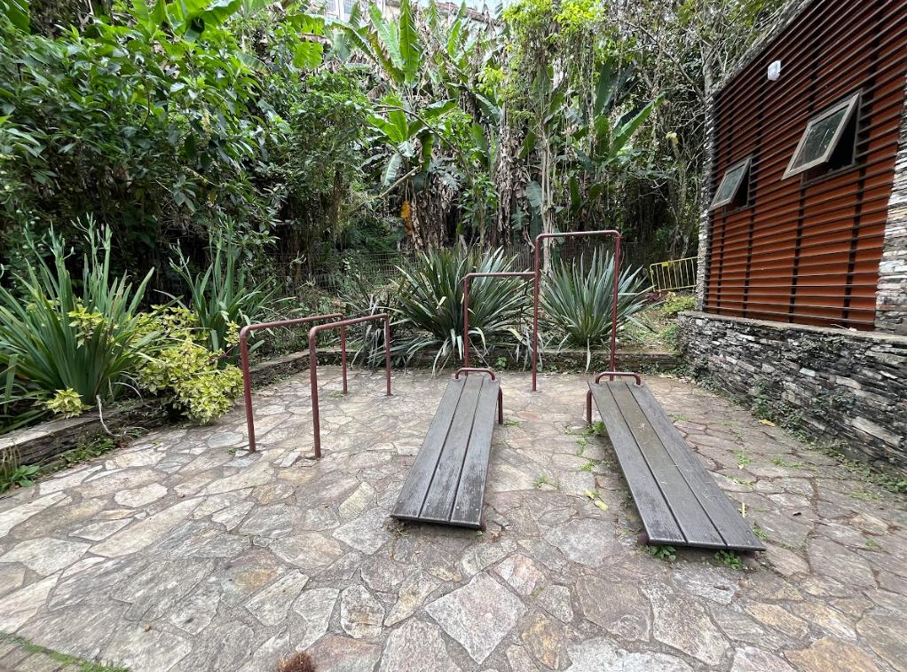 | Barra de ferro e prancha em madeira e estrutura metálica. | Exercícios físicos | Regular | Fissuras na madeira
AF01 | Anfiteatro | Pilar | -20.3861558 | -43.5069618 | 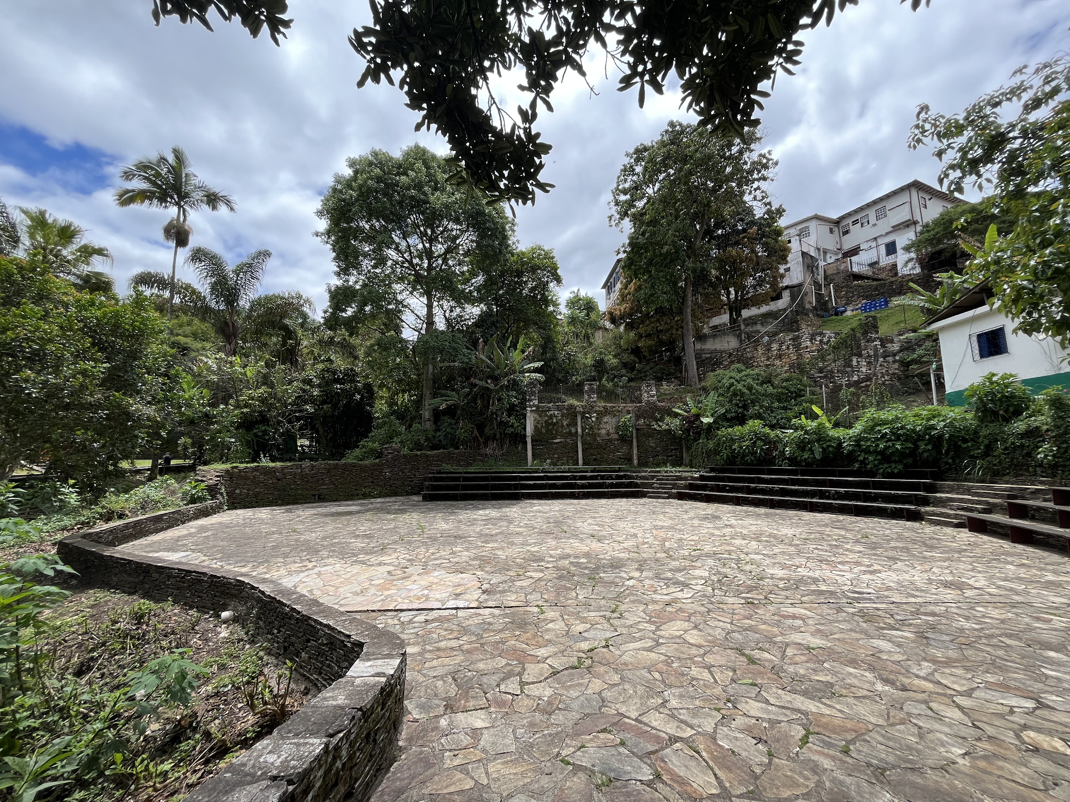 | Área livre não coberta com base da arquibancada e pavimento em pedra. Bancos em madeira, estrutura metálica, | Apresentações, aula de ioga | Regular | Ação do tempo, musgo, fissuras nas madeiras.
AF02 | Anfiteatro | Padre Rolim | -20.3814479 | -43.5064977 | 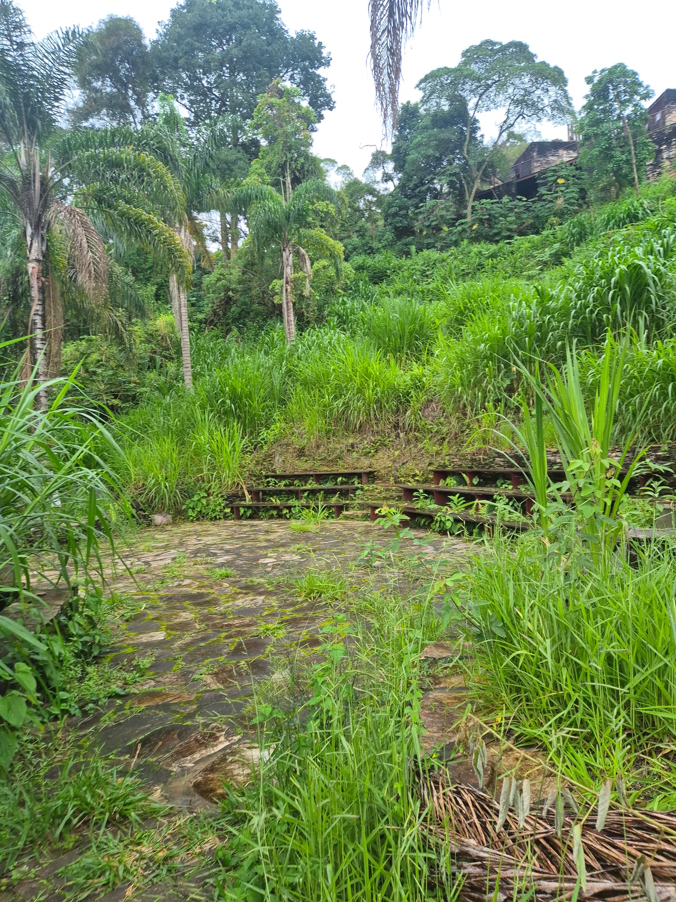 | Área livre não coberta com base da arquibancada e pavimento em pedra. Bancos em madeira, estrutura metálica, | Apresentações | Precário | Ausência de manutenção. Musgos, Líquins.
CB01 | Casa de bombas | Casa de Bombas | -20.3825415 | -43.5061472 | 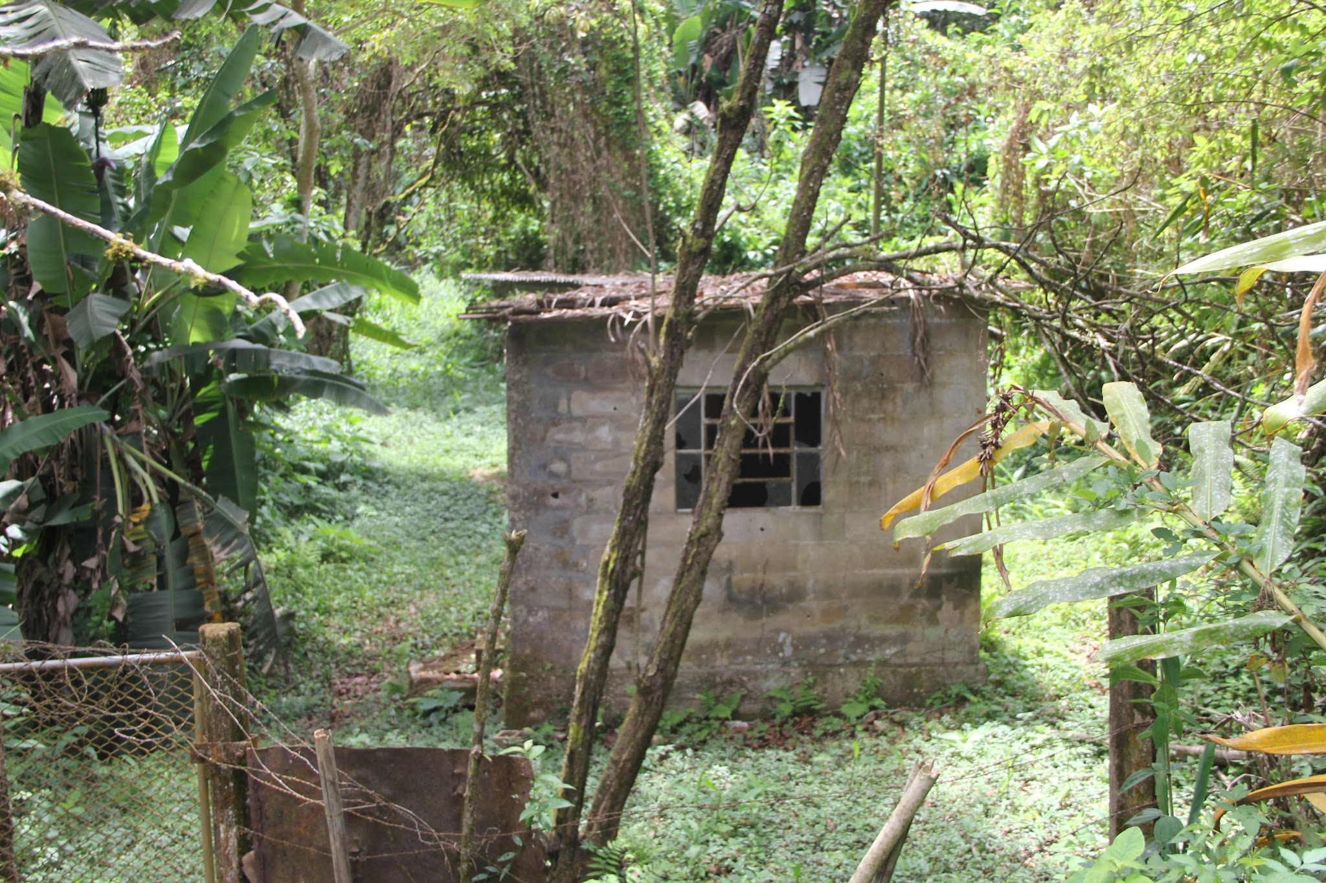 | Estrutura em alvenaria. | Antiga casa de bombeamento de água. | Péssimo | Sem telhado. Desativado.
DB01 | Deck banco | Grande Hotel | -20.3836825 | -43.505875 | 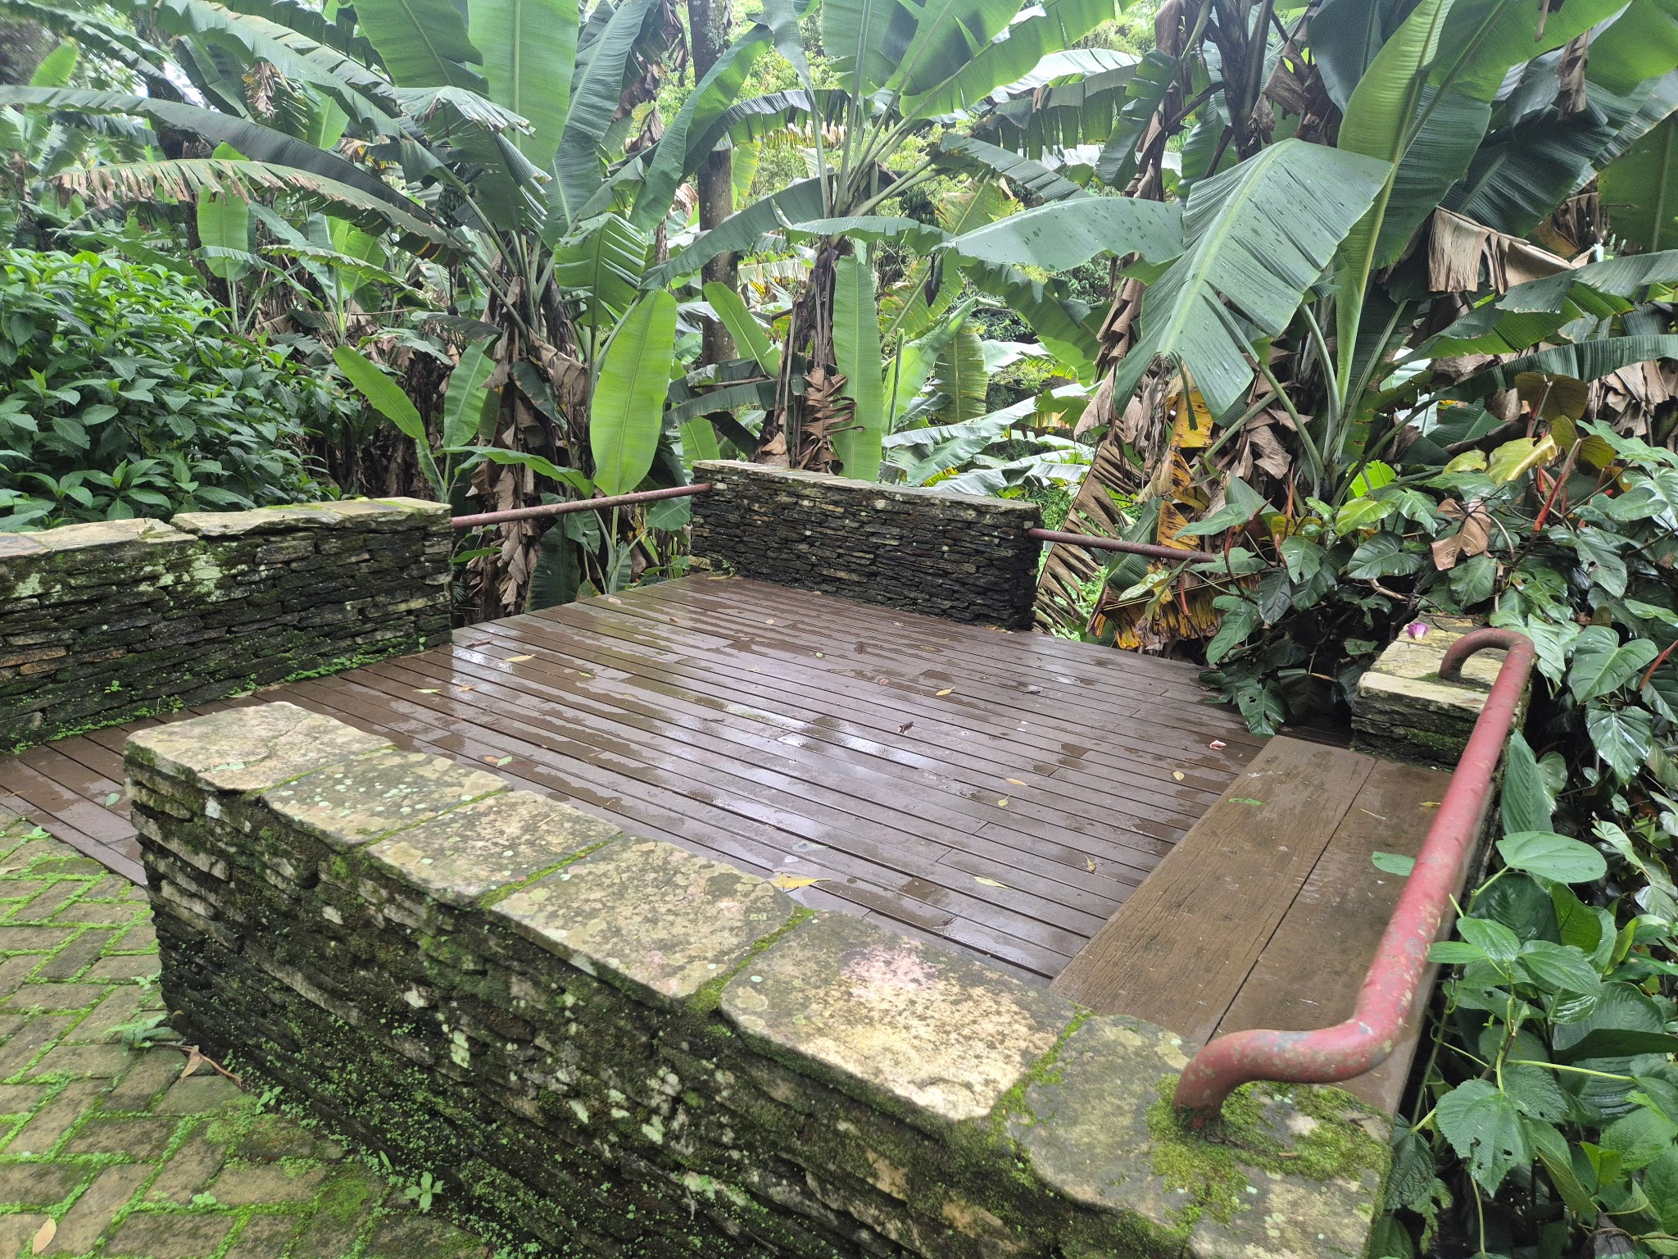 | Estrutura metálica, lateral em pedra aparente. Banco e deck em madeira. | Encontro. | Bom | Musgo, líquins, fissuras superfiiciais na madeira.
DB02 | Deck banco | Grande Hotel | -20.3835237 | -43.5058561 | 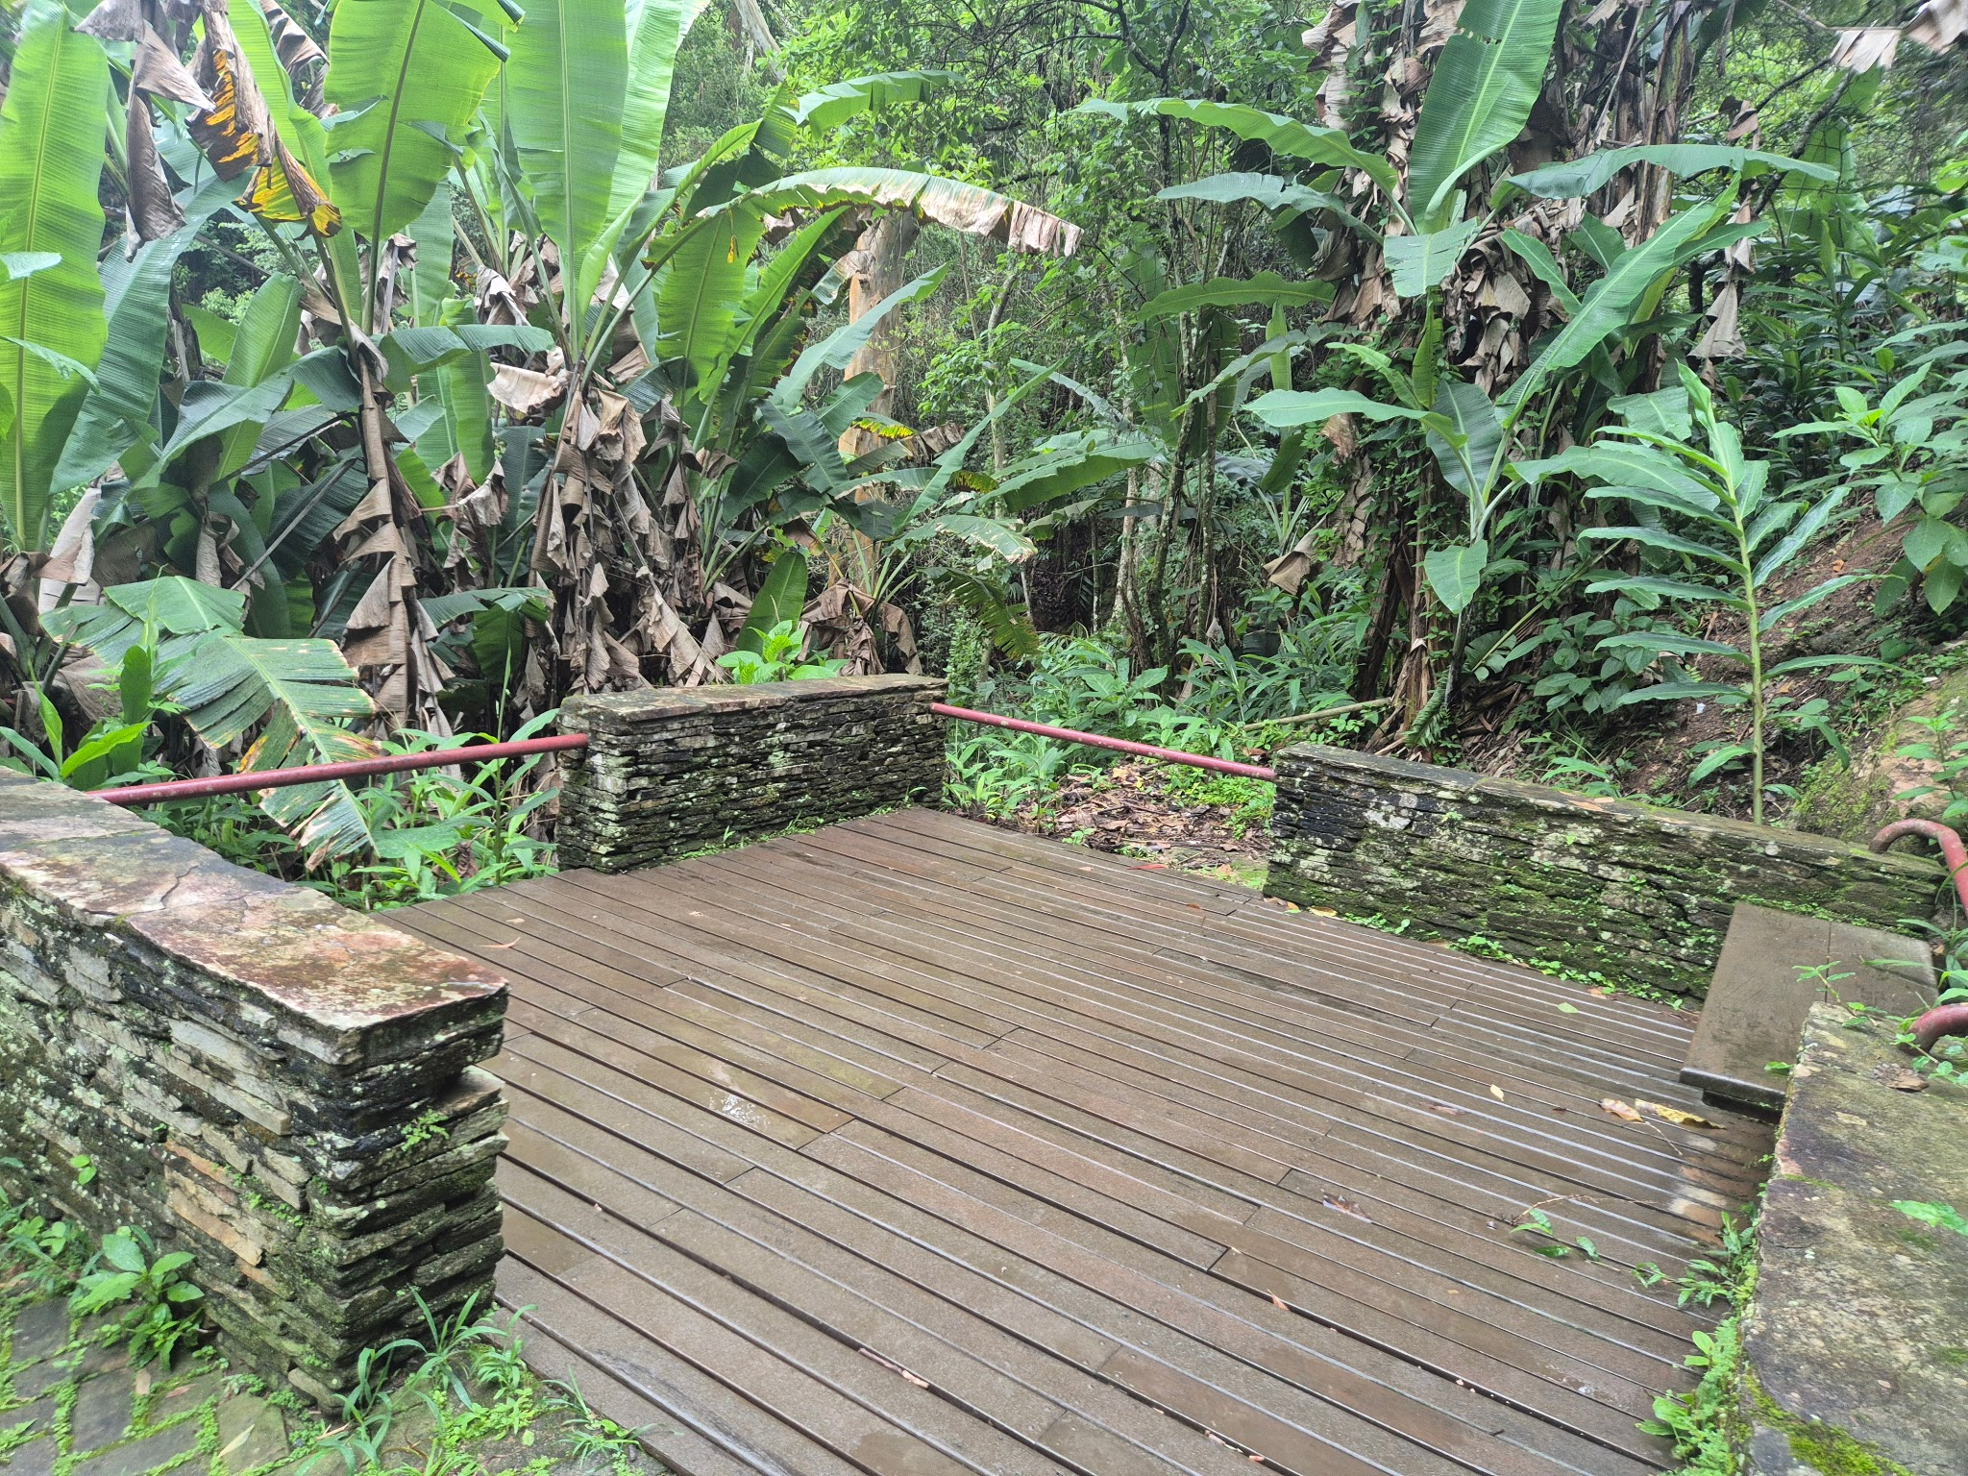 | Estrutura metálica, lateral em pedra aparente. Banco e deck em madeira. | Encontro. | Bom | Musgo, líquins, fissuras superfiiciais na madeira.
DB03 | Deck banco | Prox. Casa de Bombas | -20.3822724 | -43.505807 | 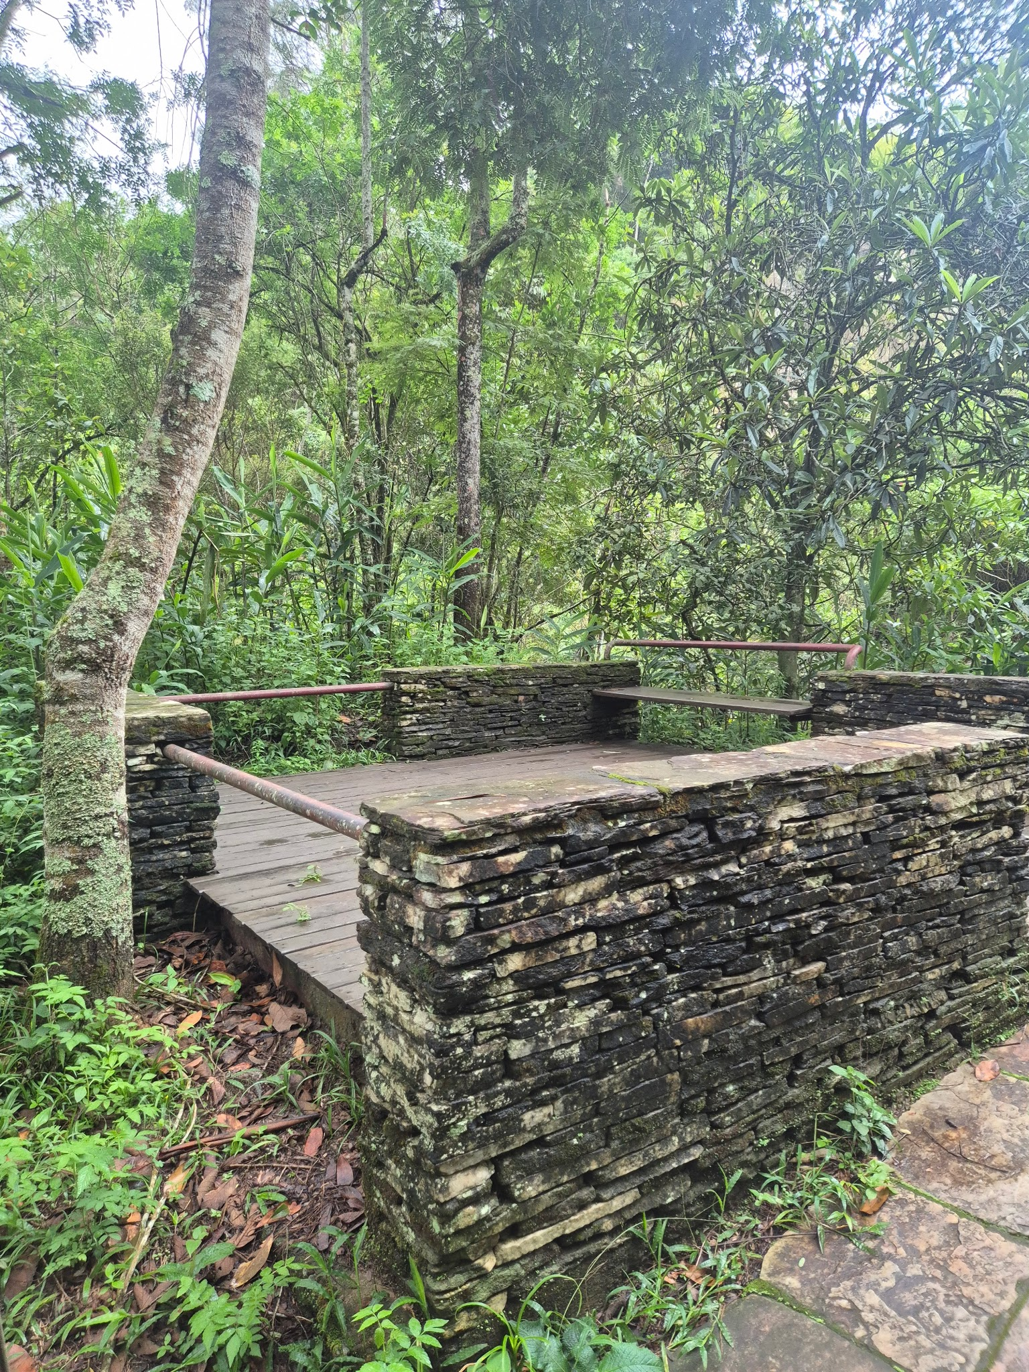 | Estrutura em pedra, viga metalica. Deck e banco em madeira. | Encontro, contemplação. | Bom | Musgo e líquins.
DB04 | Deck banco | Padre Rolim | -20.3826527 | -43.5060194 | 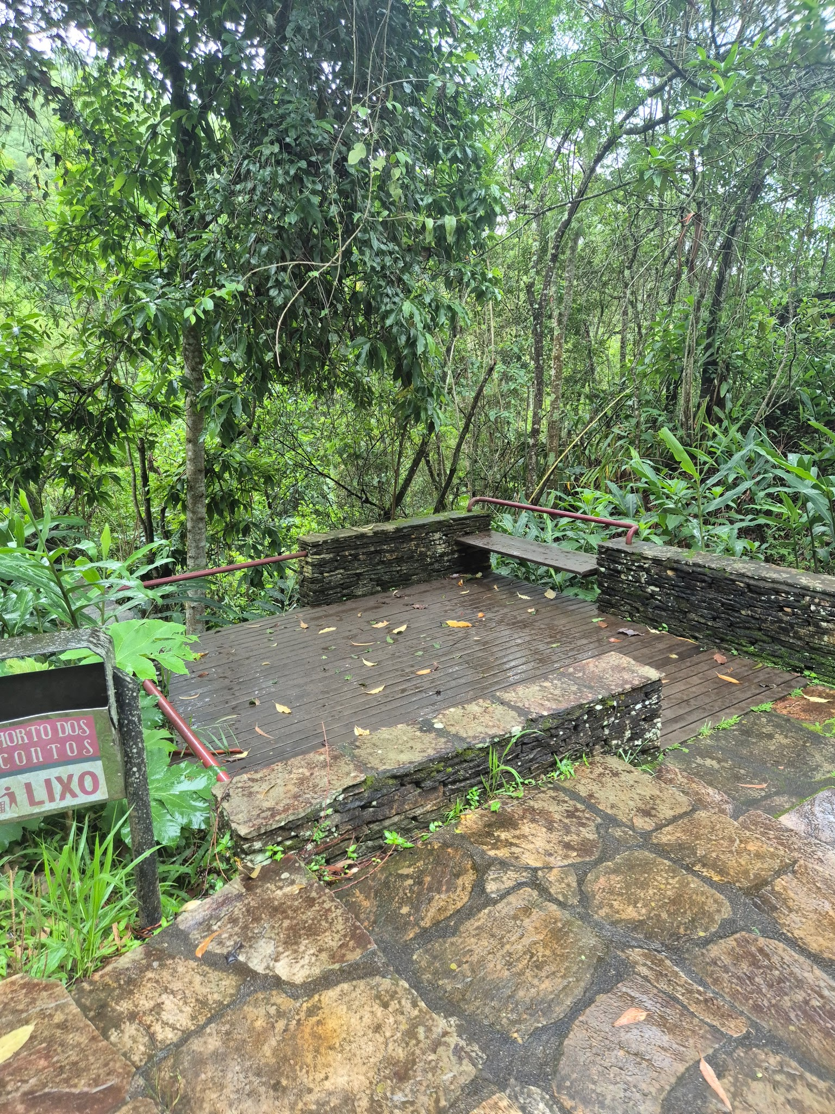 | Estrutura em pedra, viga metalica. Deck e banco em madeira. | Encontro, contemplação. | Bom | Liquins e musgo.
DB05 | Deck banco | Padre Rolim | -20.3825657 | -43.5060288 | 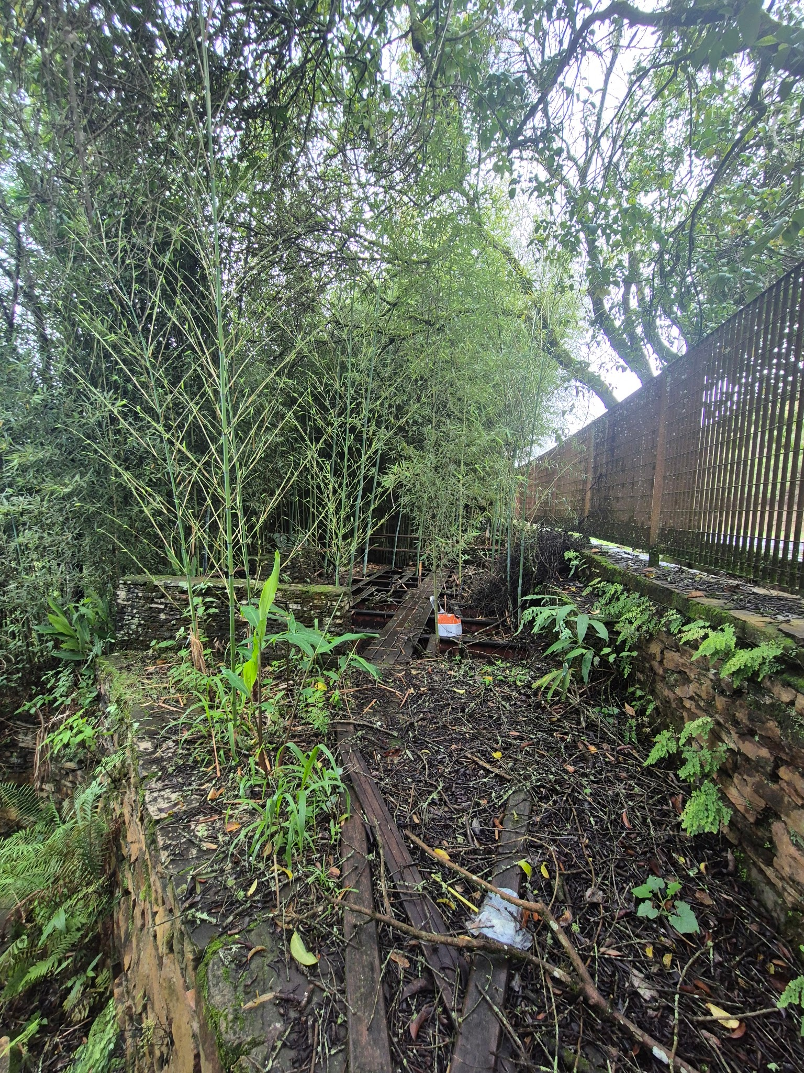 | Estrutura em pedra, antigo deck de madeira | Encontro, contemplação. | Péssimo | Desativado / intertitado.
DB06 | Deck banco | Prox. Praça Fonte | -20.3816562 | -43.5055875 | 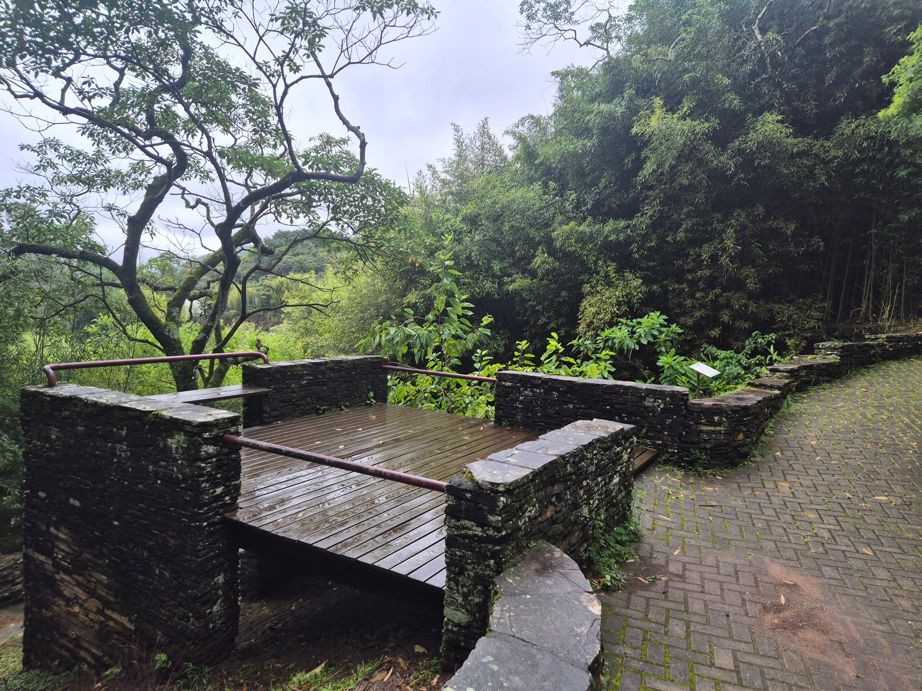 | Estrutura em pedra, viga metalica. Deck e banco em madeira. | Encontro, contemplação. | Bom | Liquins e musgos. |  | ID
DB07 | Deck banco | Anfiteatro Padre Rolim | -20.3814867 | -43.5065674 | 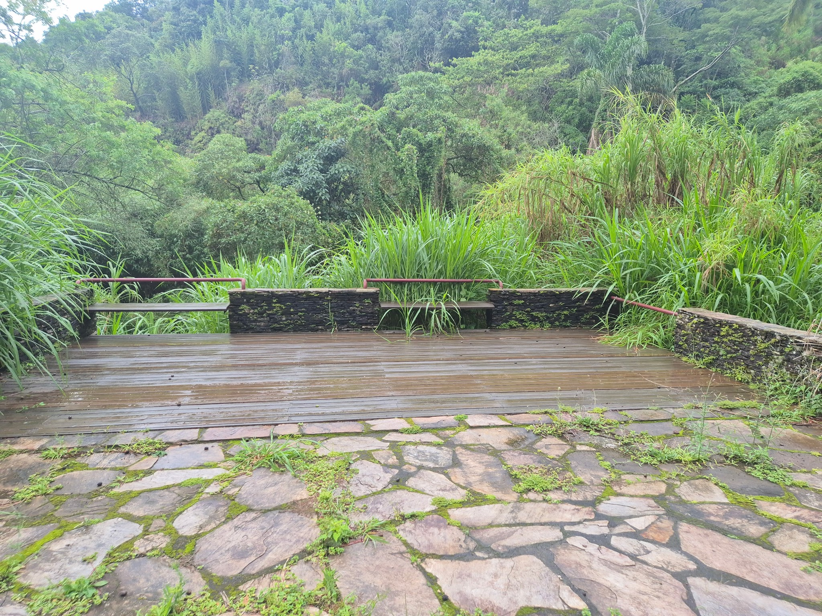 | Estrutura em pedra, viga metalica. Deck e banco em madeira. | Encontro, contemplação. | Bom | Musgo, líquins.
DM01 | Deck Mesa | Pilar | -20.3860862 | -43.5071237 | 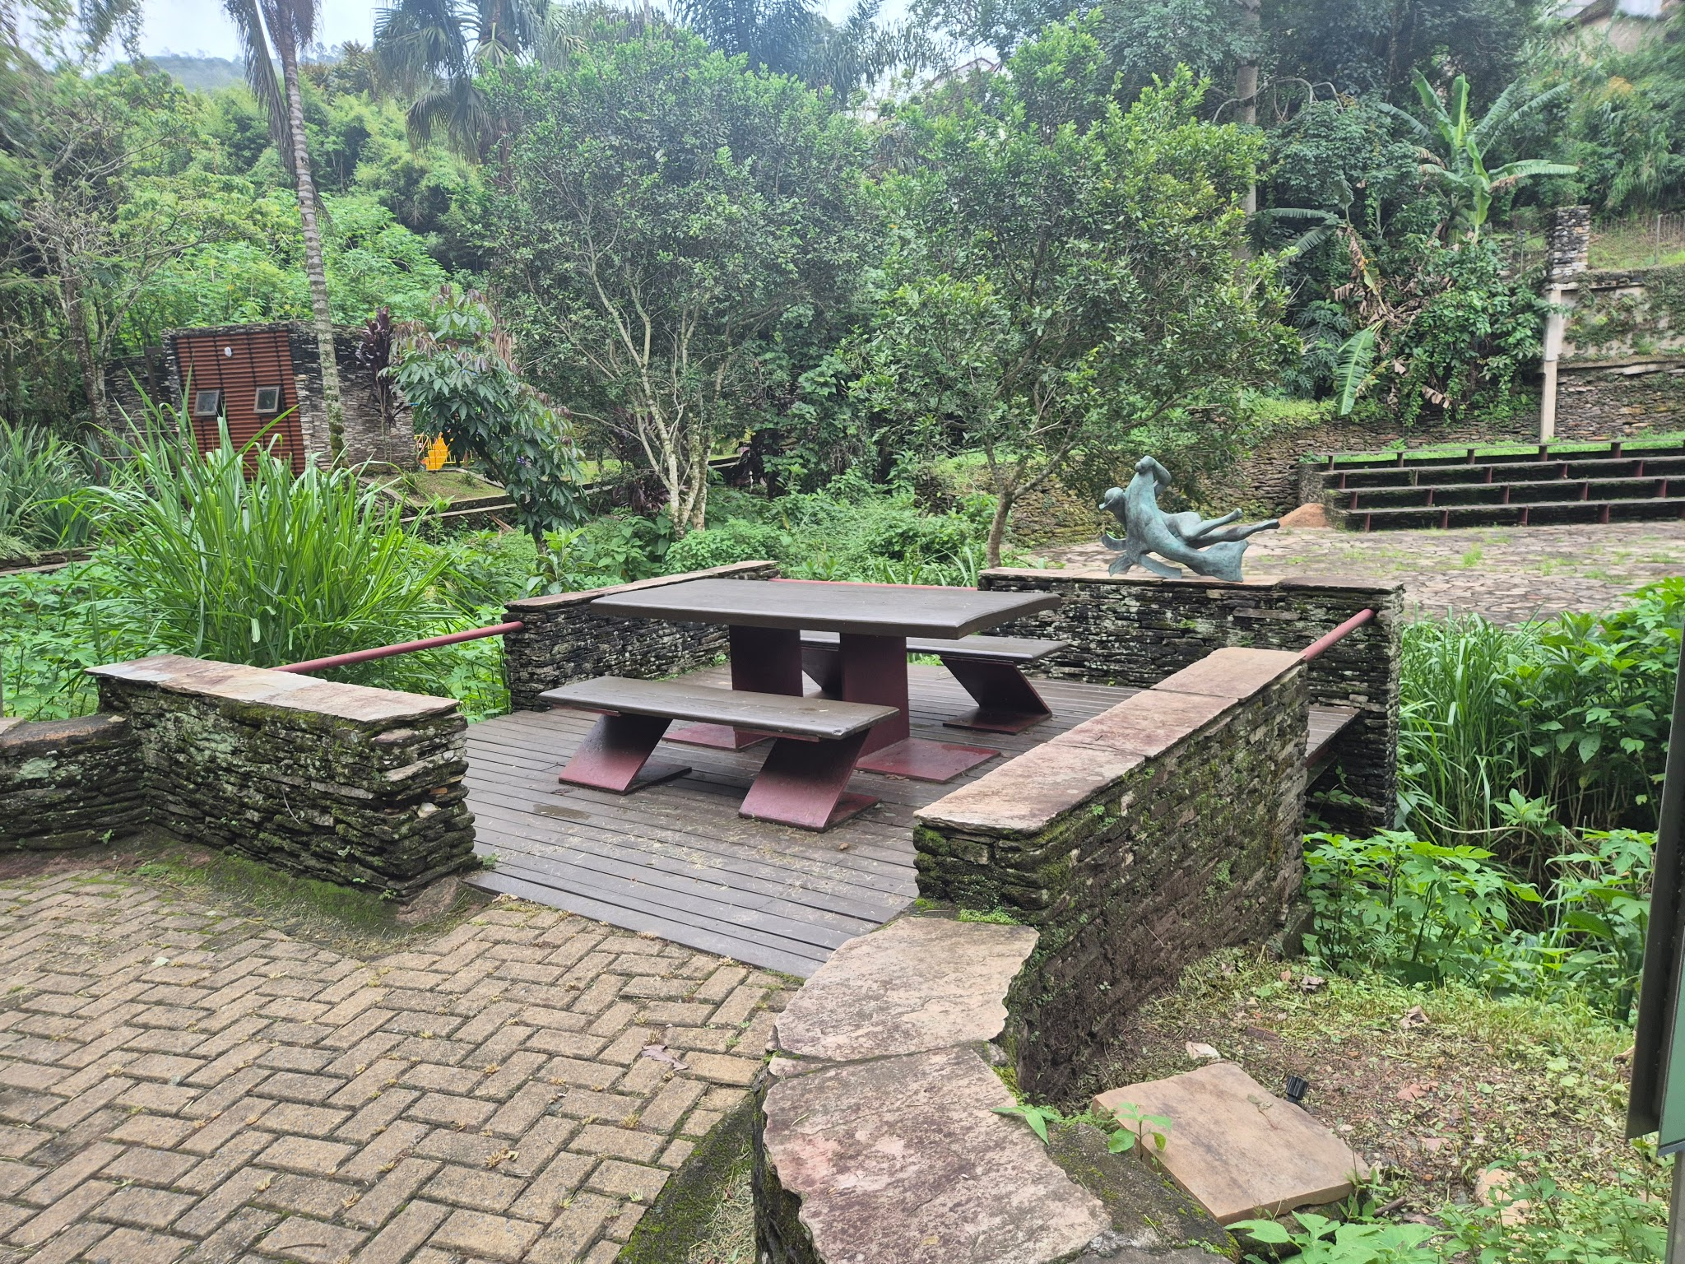 | Estrutura metálica com piso em madeira. Mesa com dois bancos em estrutura metálica. | Encontro, jogos, alimentação, estudo. | Regular | Ação do tempo, musgo, fissuras nas madeiras.
DM02 | Deck Mesa | Pilar | -20.3858057 | -43.5067301 | 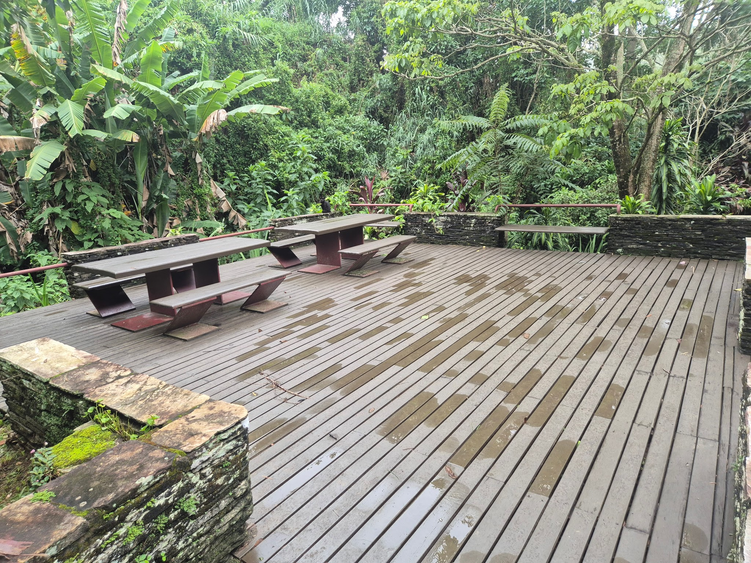 | Estrutura metálica com piso em madeira. Duas mesas com dois bancos cada com estrutura metálica. | Encontro, jogos, alimentação, estudo. | Regular | Ação do tempo, musgo, fissuras na madeira da mesa.
DM03 | Deck Mesa | Pilar | -20.385398 | -43.5066846 | 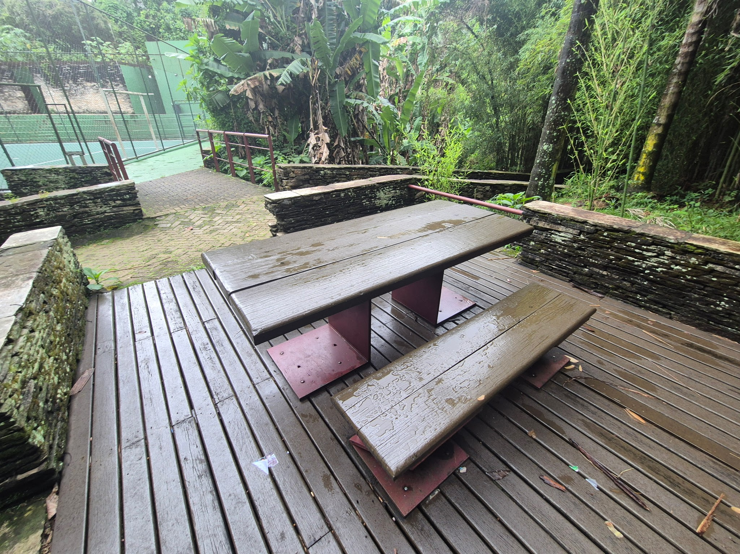 | Estrutura metálica com piso em madeira. Mesa com dois bancos com estrutura metálica. | Encontro, jogos, alimentação, estudo. | Precário | Ação do tempo, musgo e líquins na pedra. Duas tabuas quebradas em abril.
DM04 | Deck Mesa | Casa dos Contos | -20.3839463 | -43.506058 | 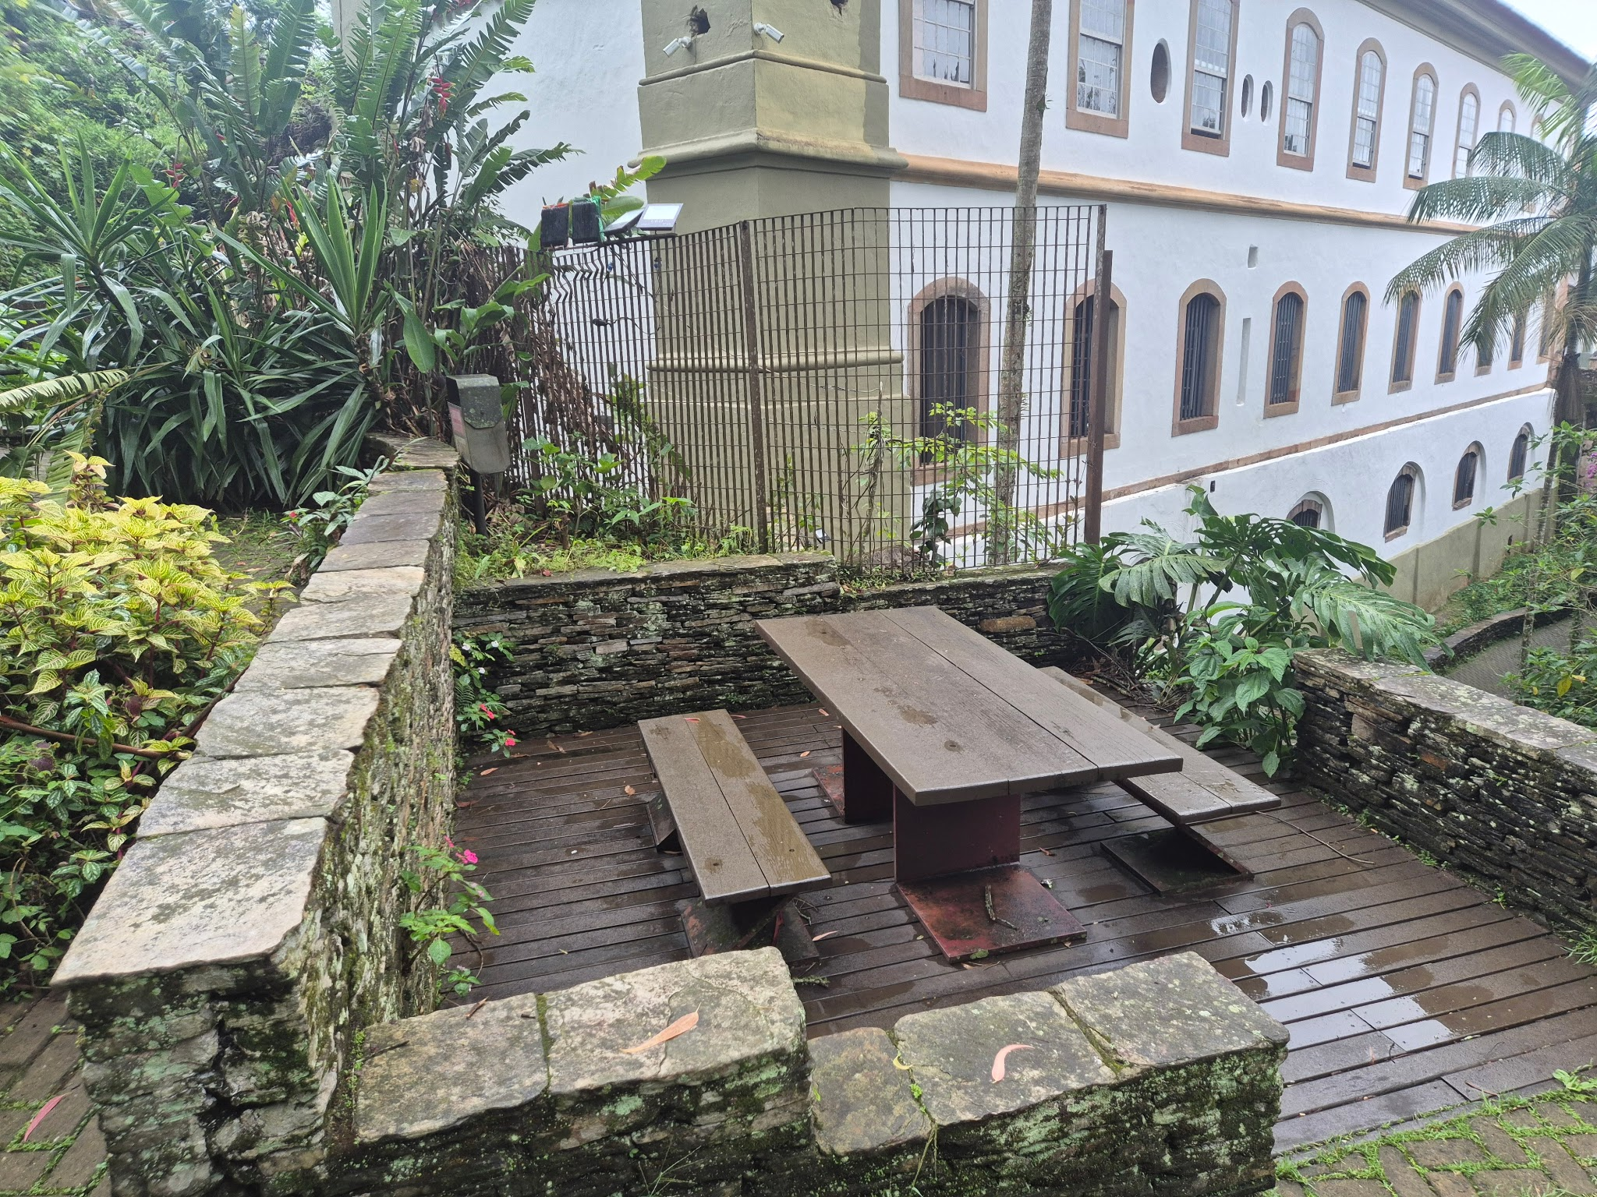 | Estrutura metálica. Deck, banco e mesa com madeira. | Encontro, jogos, alimentação, estudo. | Bom | Musgo, líquins, fissuras superfiiciais na madeira.
DM05 | Deck Mesa | Prox. Casa de Bombas | -20.38293 | -43.50569 | 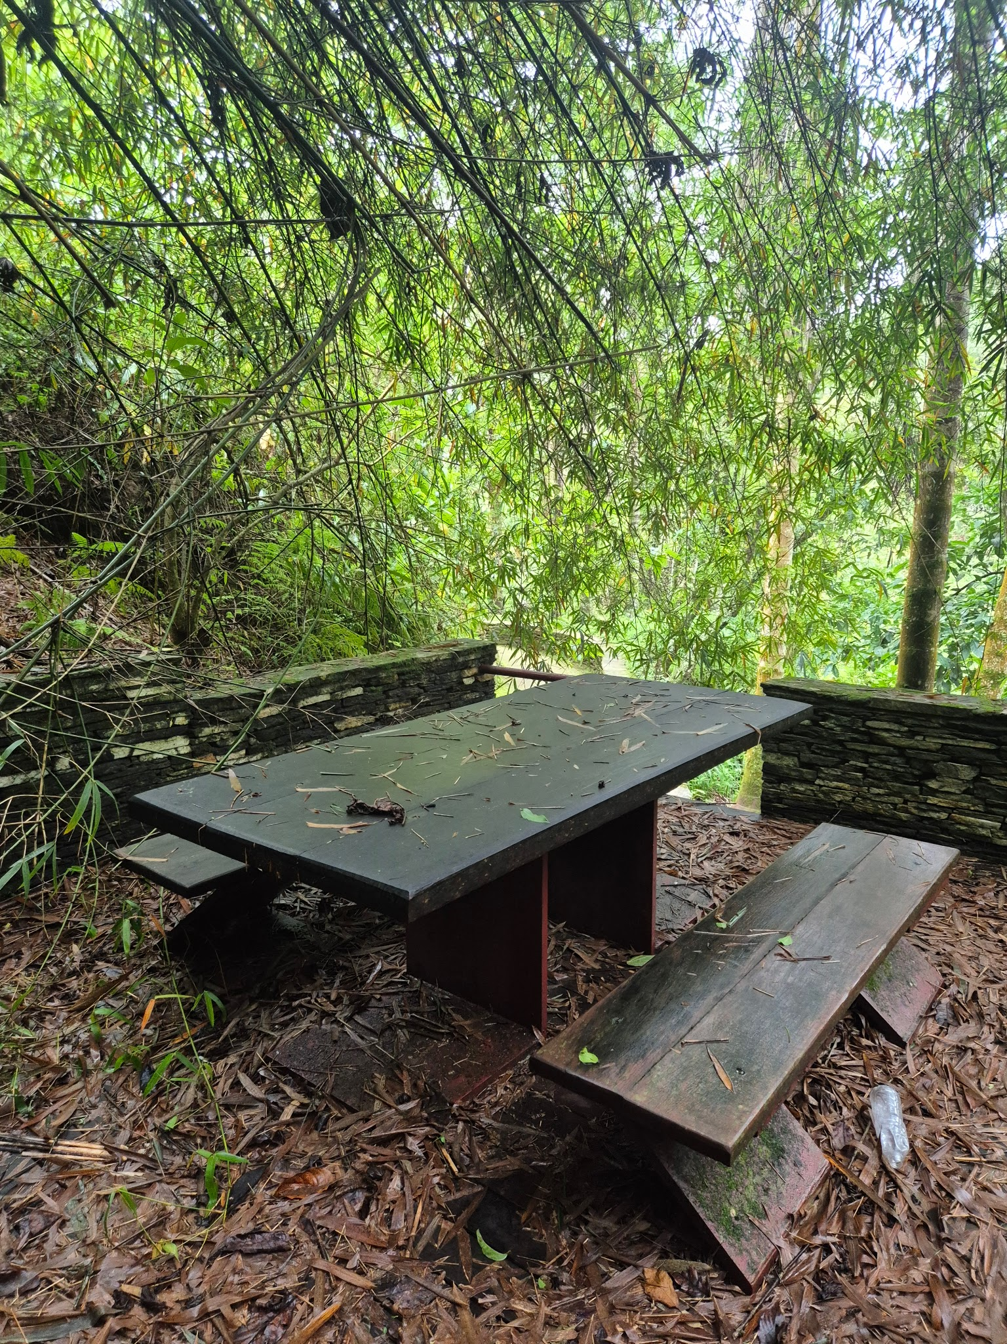 | Estrutura em pedra e viga metárica do deck, madeira, gaurda corpo em metal. | Encontro, jogos, alimentação, estudo. | Péssimo | Deck interditado, área de deslizamento.
DM06 | Deck Mesa | Prox. Casa de Bombas | -20.3827549 | -43.5059053 | 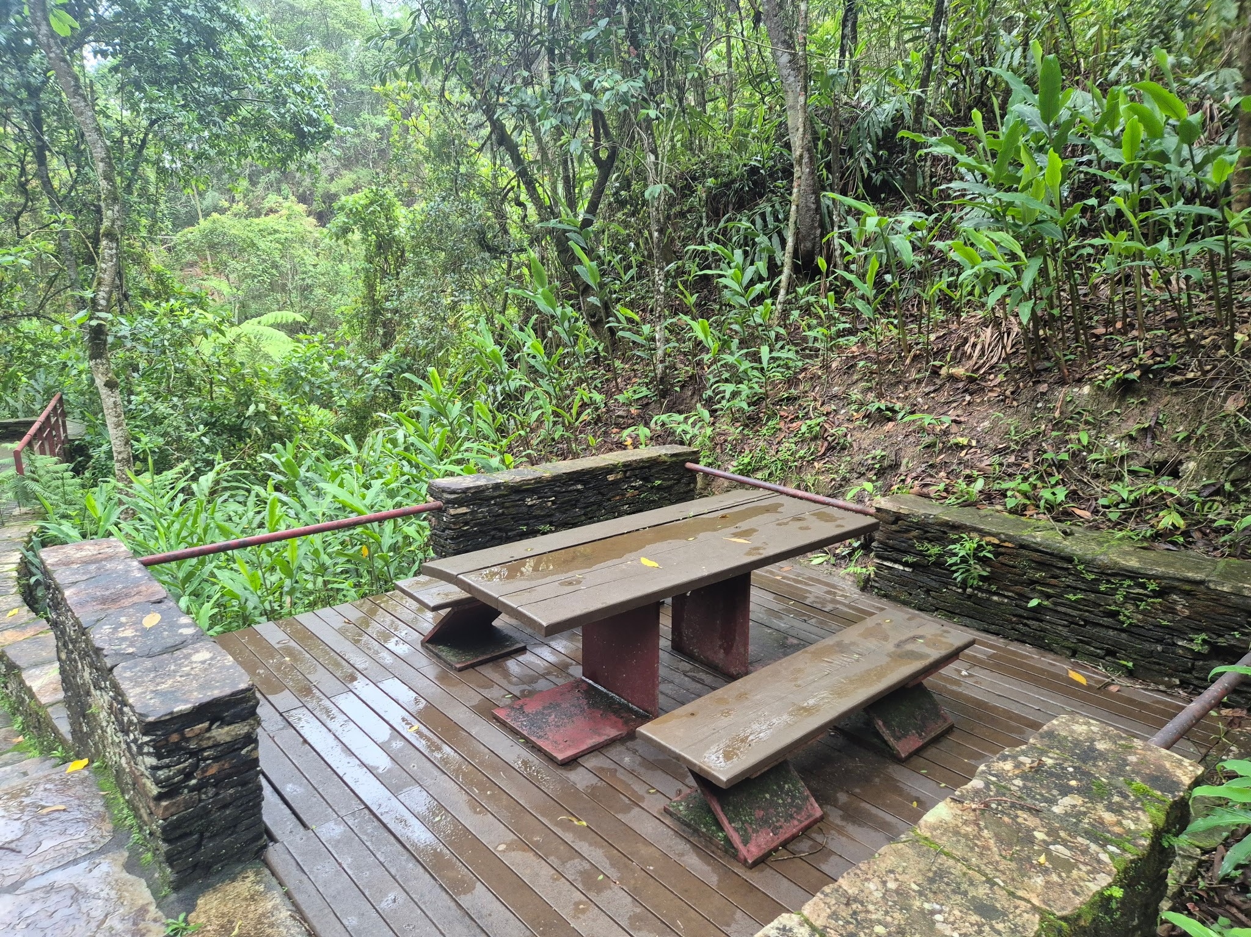 | Estrutura em pedra, viga metalica. Deck, mesa e banco em madeira. | Encontro, jogos, alimentação, estudo. | Regular | Musgo, líquins. Madeira da mesa com fissuras e estufada.
DM07 | Deck Mesa | Jd. sensorial | -20.3819612 | -43.50554 | 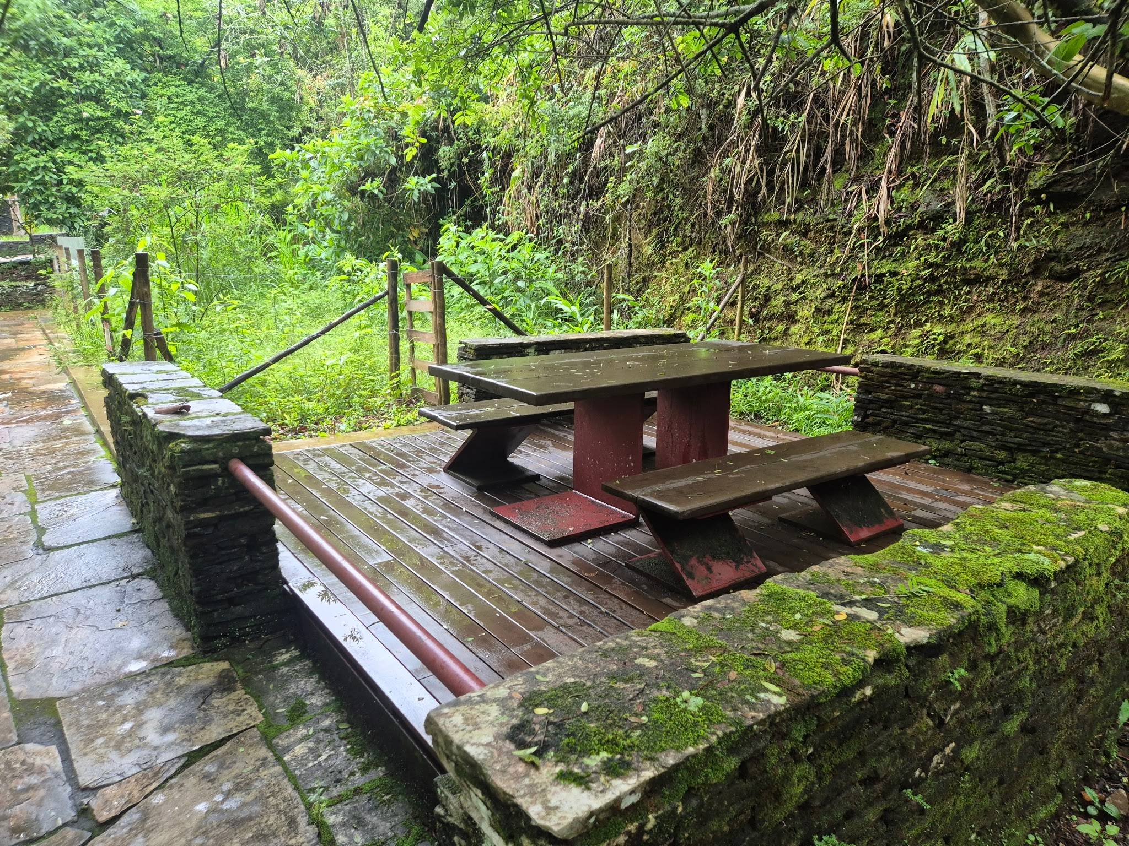 | Estrutura em pedra, viga metalica. Deck, mesa e banco em madeira. | Encontro, jogos, alimentação, estudo. | Regular | Liquins e musgo. Umidade elevada.
DM08 | Deck Mesa | Praça fonte | -20.3819779 | -43.5058752 | 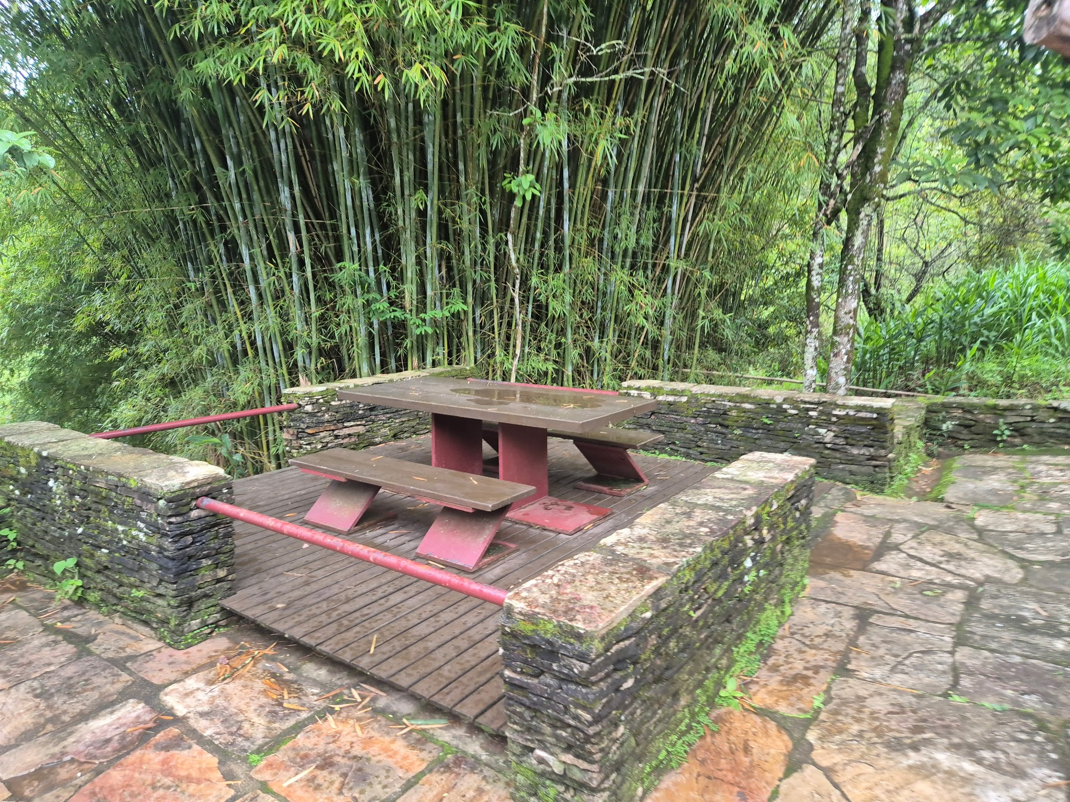 | Estrutura em pedra, viga metalica. Deck, mesa e banco em madeira. | Encontro, jogos, alimentação, estudo. | Regular | Musgo, líquins. Madeira da mesa com fissuras superficiais. Uma ripa do deck danificada.
DM09 | Deck Mesa | Praça Fonte | -20.3818625 | -43.5059445 | 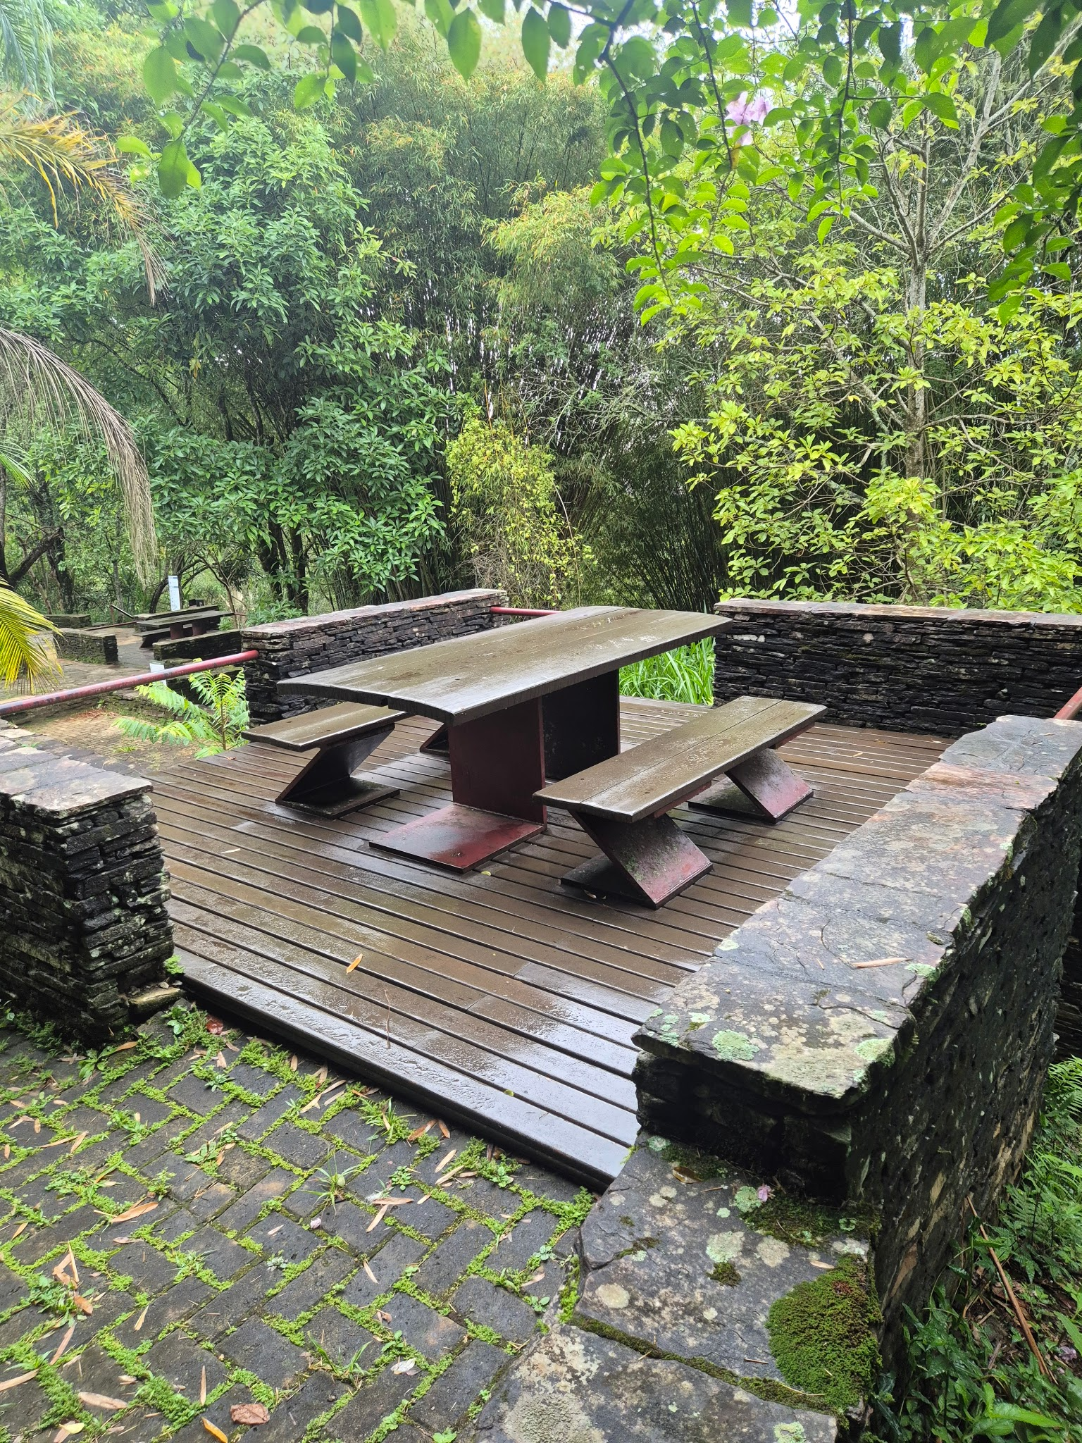 | Estrutura em pedra, viga metalica. Deck, mesa e banco em madeira. | Encontro, jogos, alimentação, estudo. | Regular | Líquins, musgos. Madeira da mesa estufada e com fissuras superficiais
DM10 | Deck Mesa | Próx. Portaria Padre Rolim | -20.3815252 | -43.5061634 | 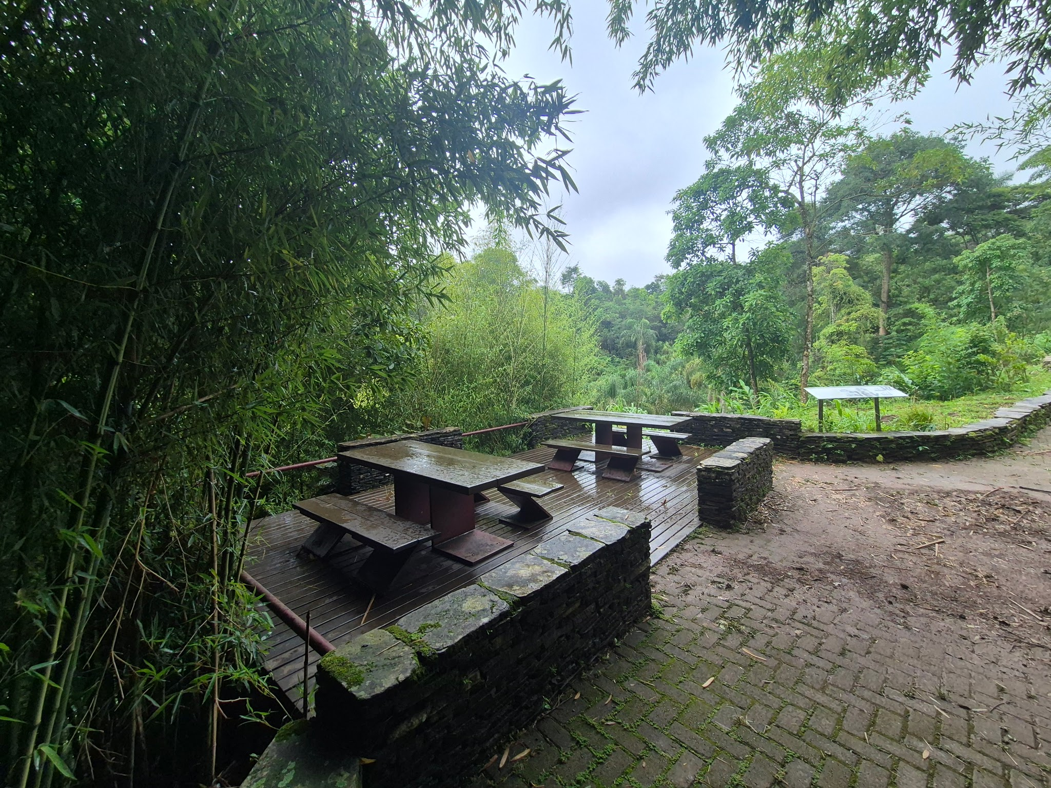 | Estrutura em pedra, viga metalica. Deck, mesa e banco em madeira. | Encontro, jogos, alimentação, estudo. | Bom | Musgo, líquins.
E01 | Escadaria | Pilar - Ponte São José | -20.3844416 | -43.5065192 | 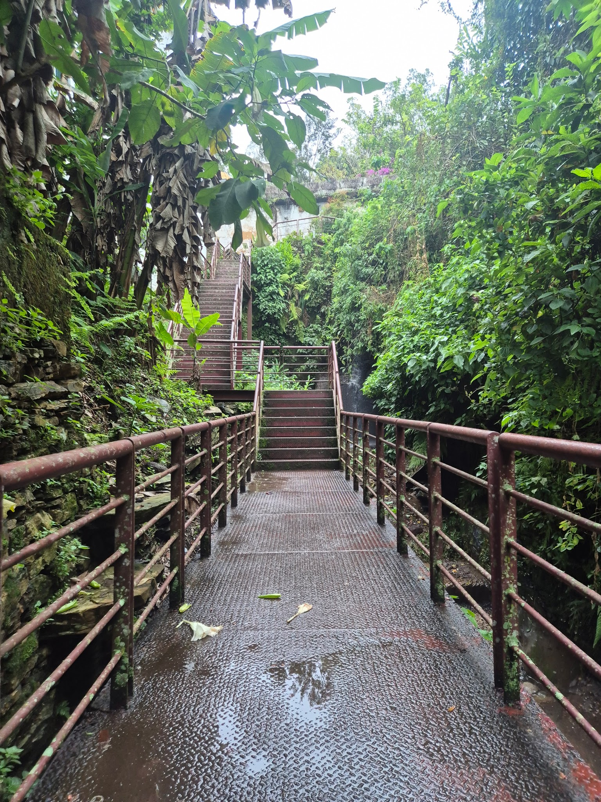 | Estrutura metálica | Circulação | Regular | Musgo, líquins, ferrugem em alguns pontos, empoçamento de água em alguns pontos.
F01 | Fonte | Praça fonte | -20.3819139 | -43.5058426 | 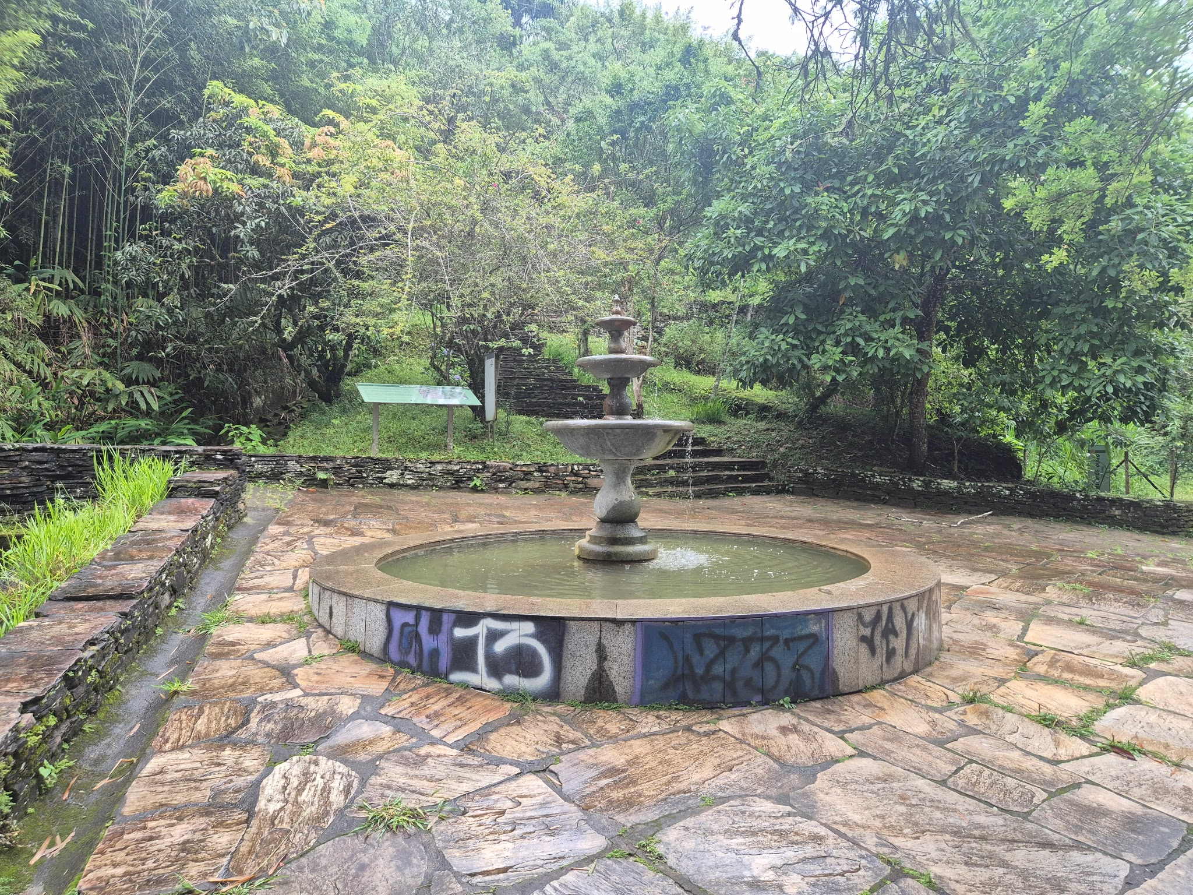 | Base em concreto reveido com revestimento em pedra. Fonte em pedra sabão | Contemplação, pessoas jogam moedas na fonte. | Bom | Pixações no revestimento
JD01 | Jardim Sensorial | Jd. sensorial | -20.381936 | -43.5056306 | 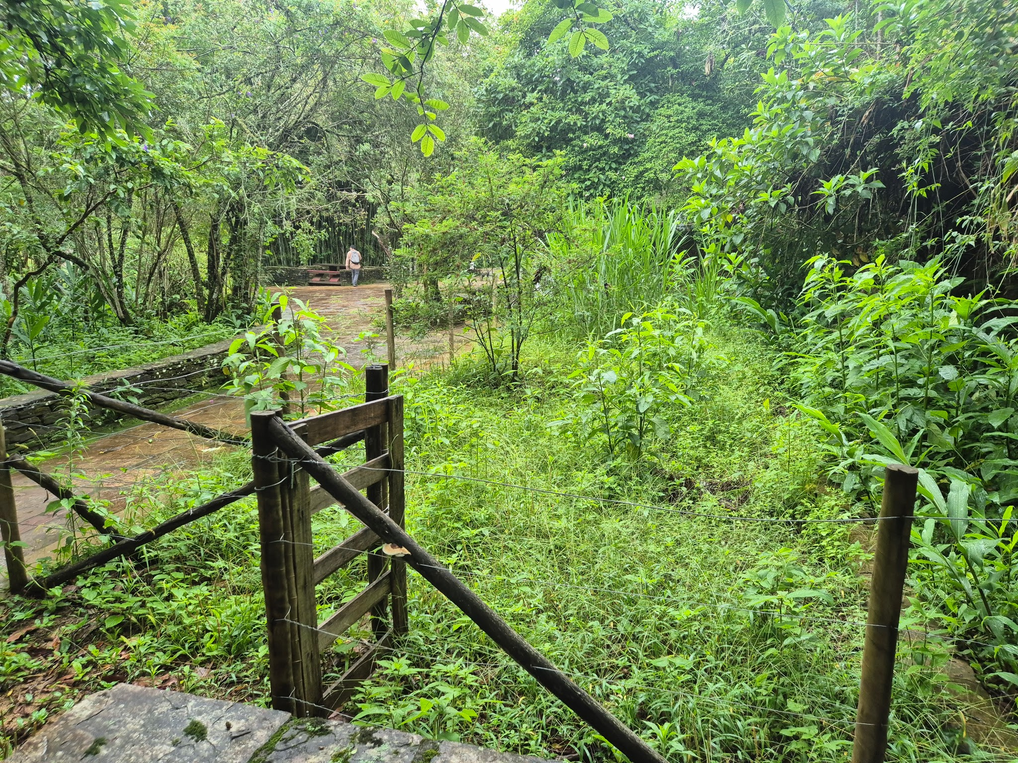 | Cerca arame farpado | Plantio, contemplação. | Regular | Desativado
L01 | Lanchonete | Pilar | -20.3858156 | -43.5070101 | 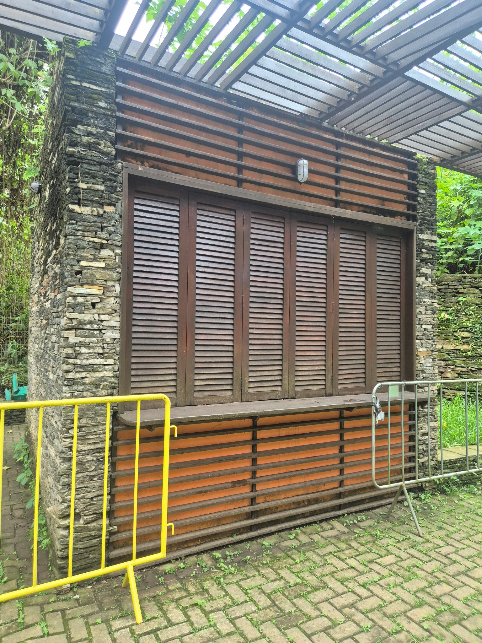 | Esrtutura em pedra e alvenaria. Pergolado | Comércio, Alimentação. Atualmente, serve como copa dos trabalhadores. | Regular | Musgos e liquíns em pedra. Umidade. Pergolado com danos. Interno: infiltração nas paredes, capilariedade e cobertura. Dois pisos internos quebrados.
L02 | Lanchonete | Pilar | -20.3851594 | -43.5063734 | 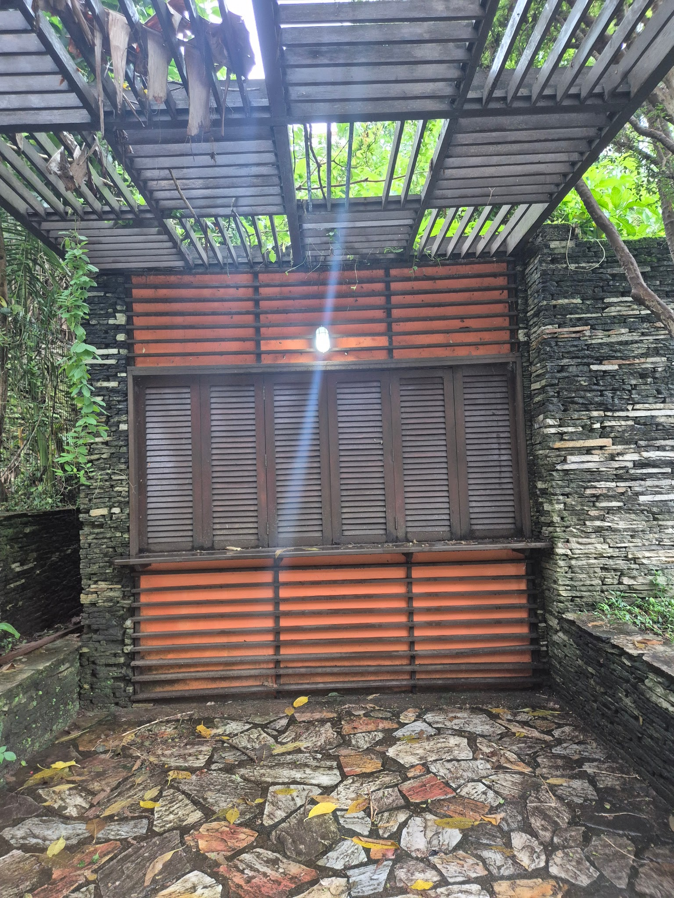 | Estrutura em pedra e alvenaria, pergolado, esquadrias e frisos externos em madeira. | Comércio, alimentação | Regular | Análise externa: Musgo, líquins, umidade. Interno, indiltrações, ainda com baixo impacto na laje.
L03 | Lanchonete | Padre Rolim | -20.3810727 | -43.5063554 | 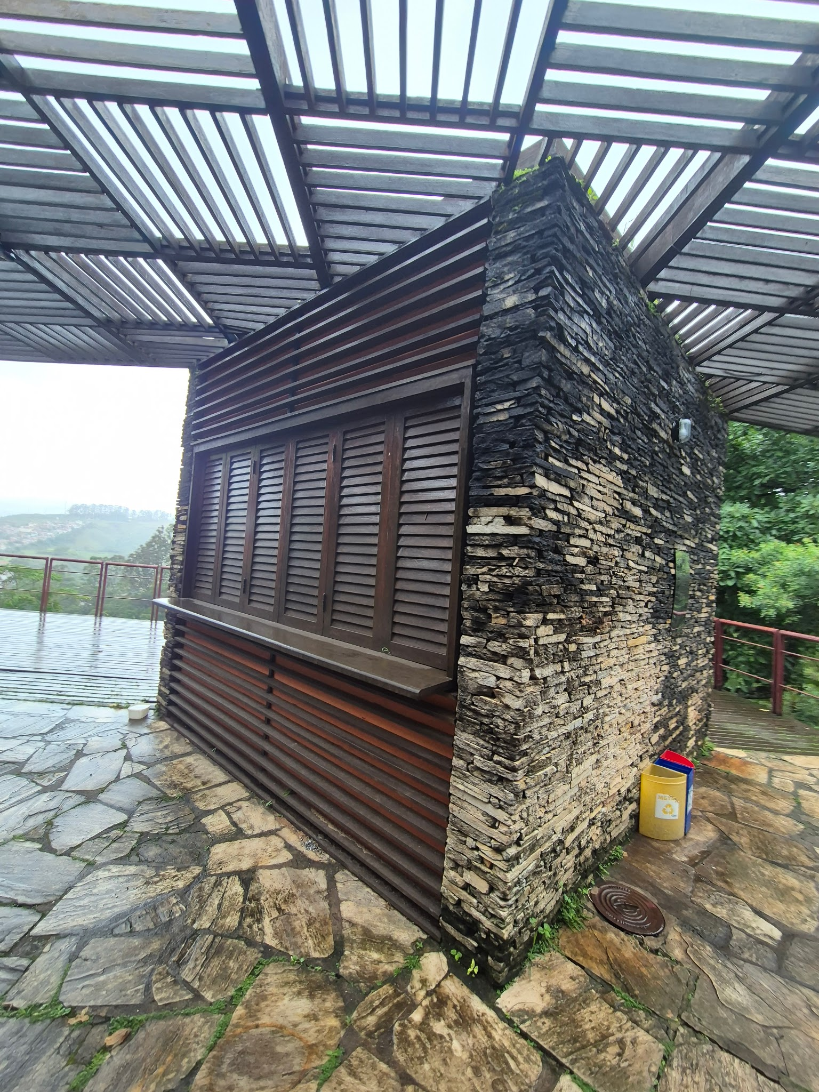 | Construção em alvenaria e pedra. Frisos externos de madeira e pergolado. | Comércio, alimentação. Atualmente, utilizado como depósito de material de limpeza e copa. | Regular | Avaliação externa, líquins e musgos. Infiltração na laje.
M01 | Mirante | Padre Rolim | -20.381129 | -43.5063491 | 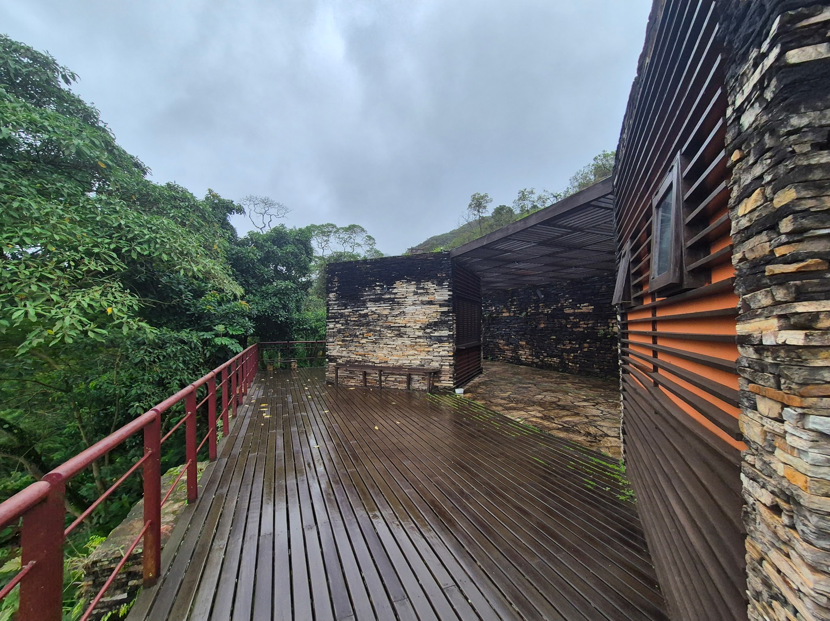 | Deck em madeira e quarda corpo metálico. | Contemplação, ponto de encontro | Bom | Liquins no guarda corpo metálico.
PQ01 | Parquinho | Pilar | -20.3858425 | -43.5069644 | 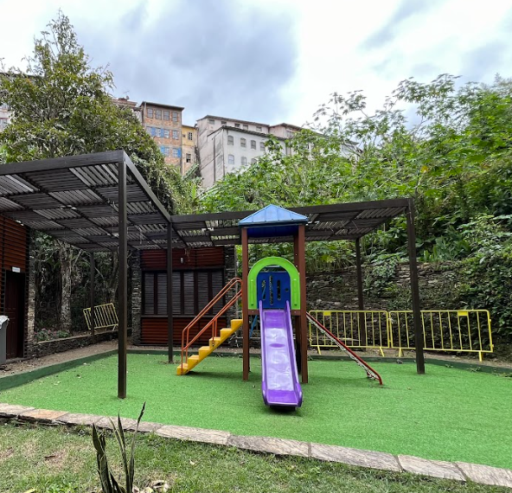 | Brinquedo plástico, grama sintética. | Lazer infantil | Ótimo
PT01 | Ponte/ Passarela | Pilar | -20.3861975 | -43.5071396 | 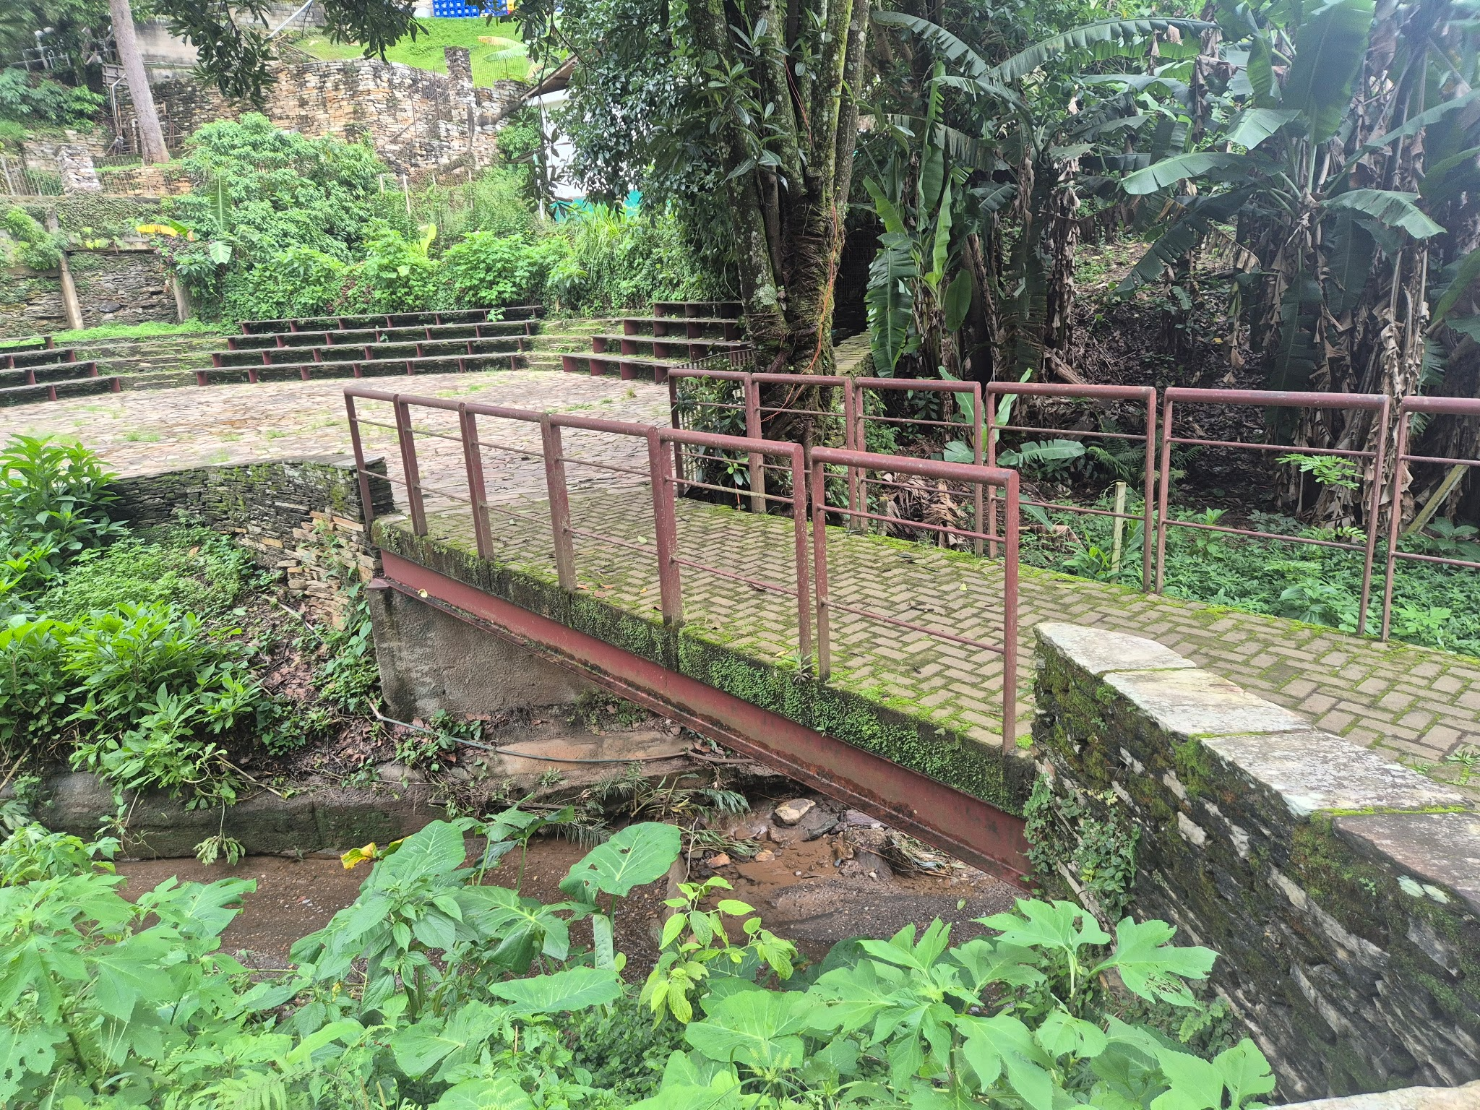 | Estrutura metálica, piso com acabamento em intertravado. |  | Bom | Musgo e líquins.
PT02 | Ponte/ Passarela | Pilar | -20.3853406 | -43.5066495 | 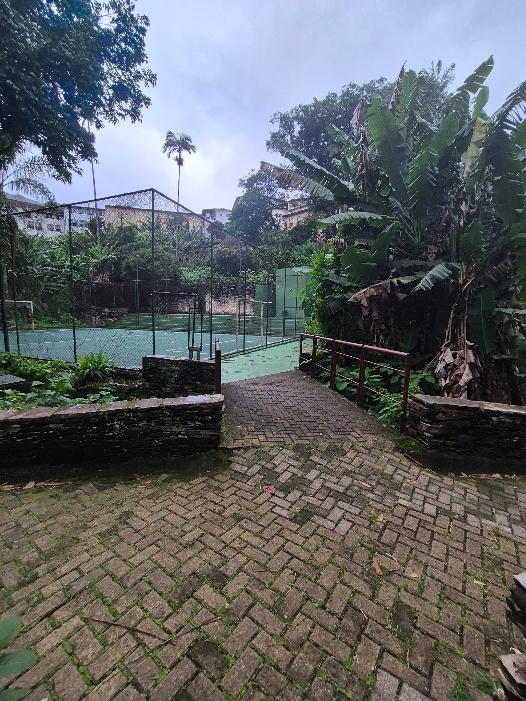 | Estrutura metálica, piso com acabamento em intertravado. | circulação | Bom | Musgo e líquins,
PT03 | Ponte/ Passarela | Casa dos Contos | -20.3840086 | -43.50615 | 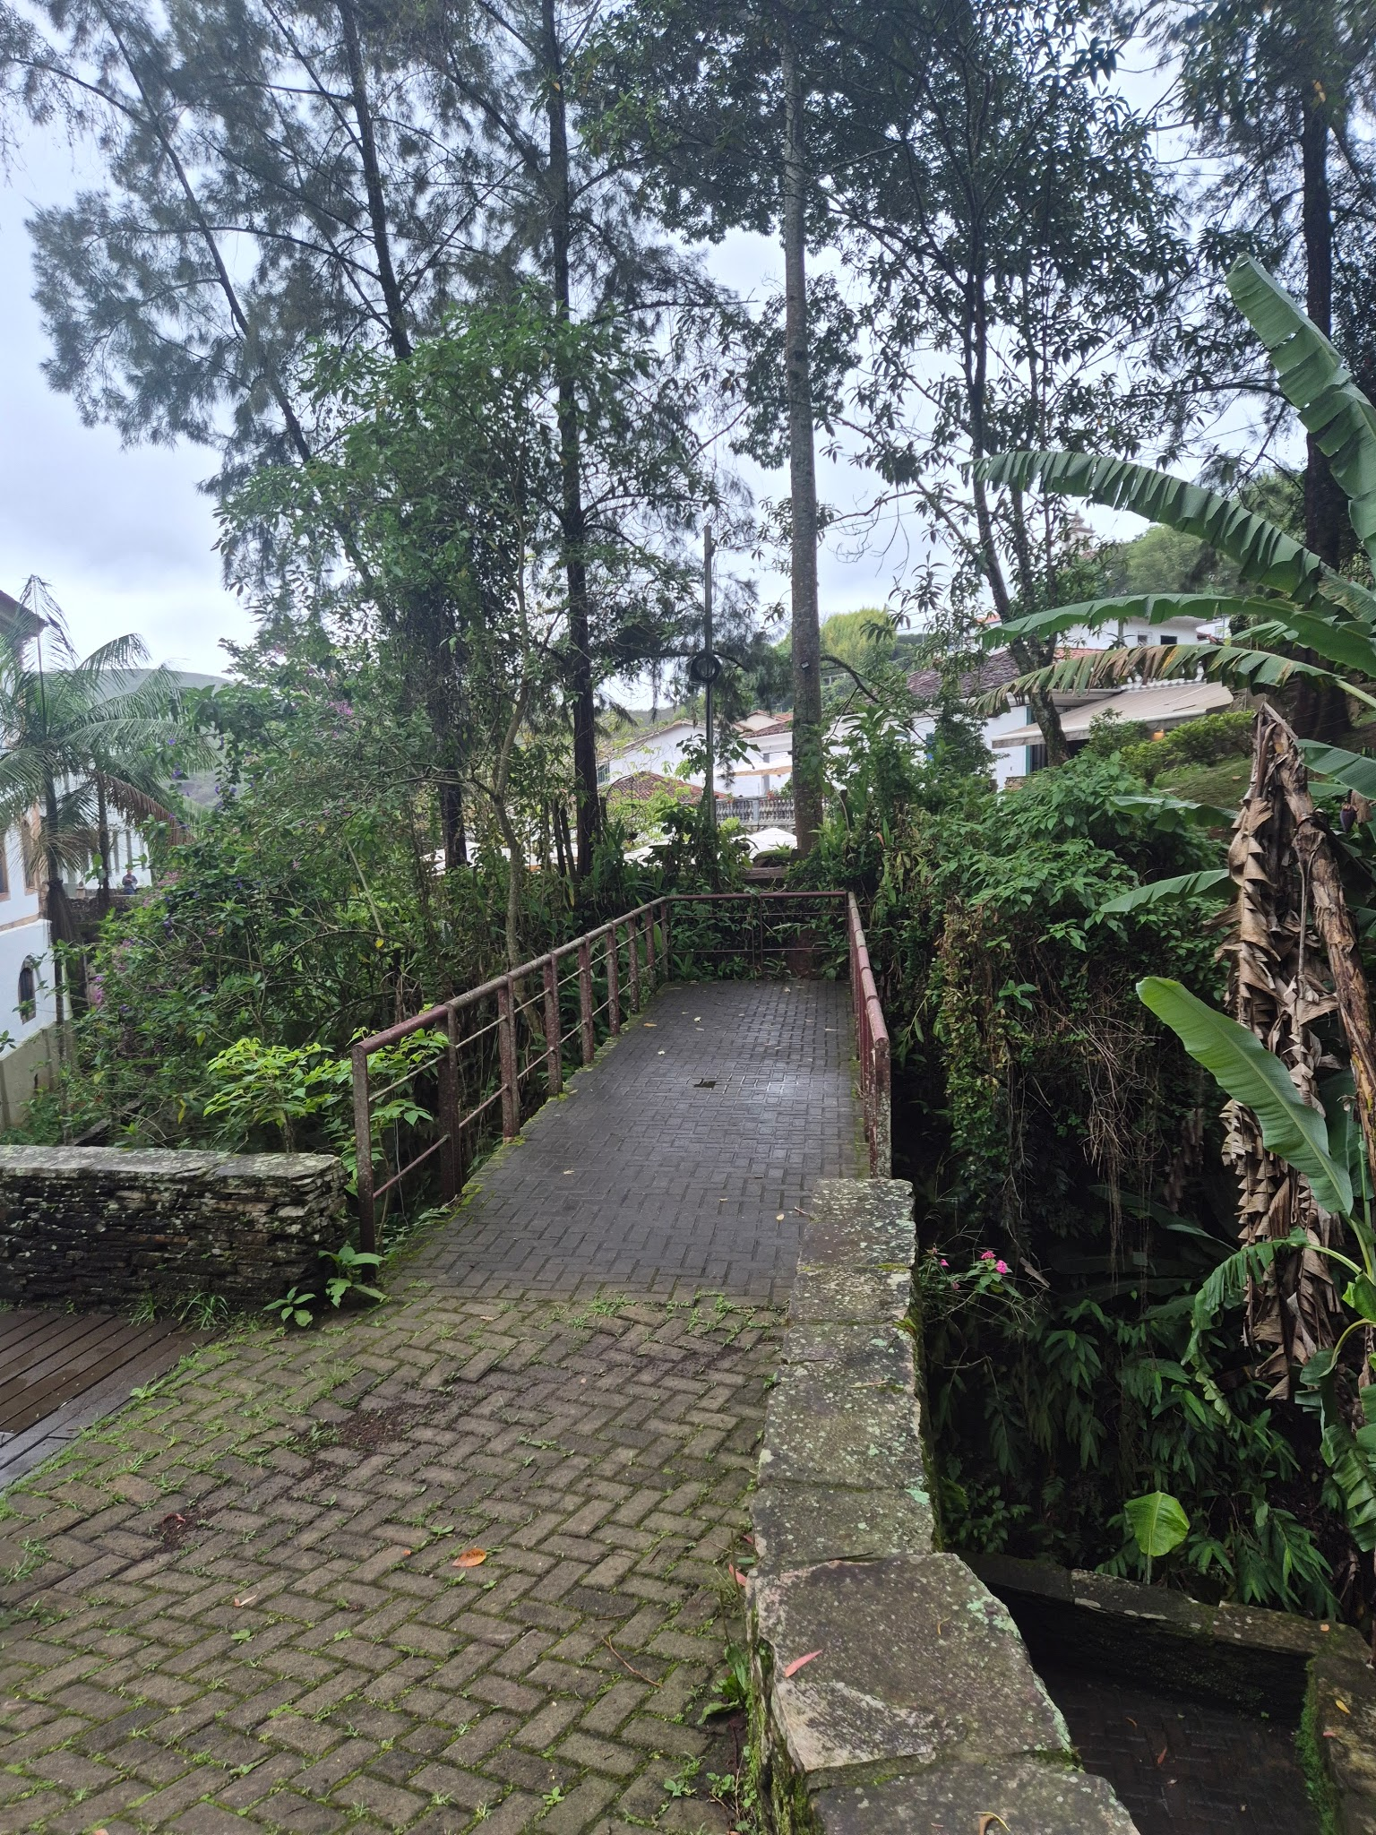 | Estrutura metálico, concreto e intertravado | Circulação | Bom | Musgo e líquins.
PT04 | Ponte/ Passarela | Prox. Casa de Bombas | -20.38326 | -43.50579 | 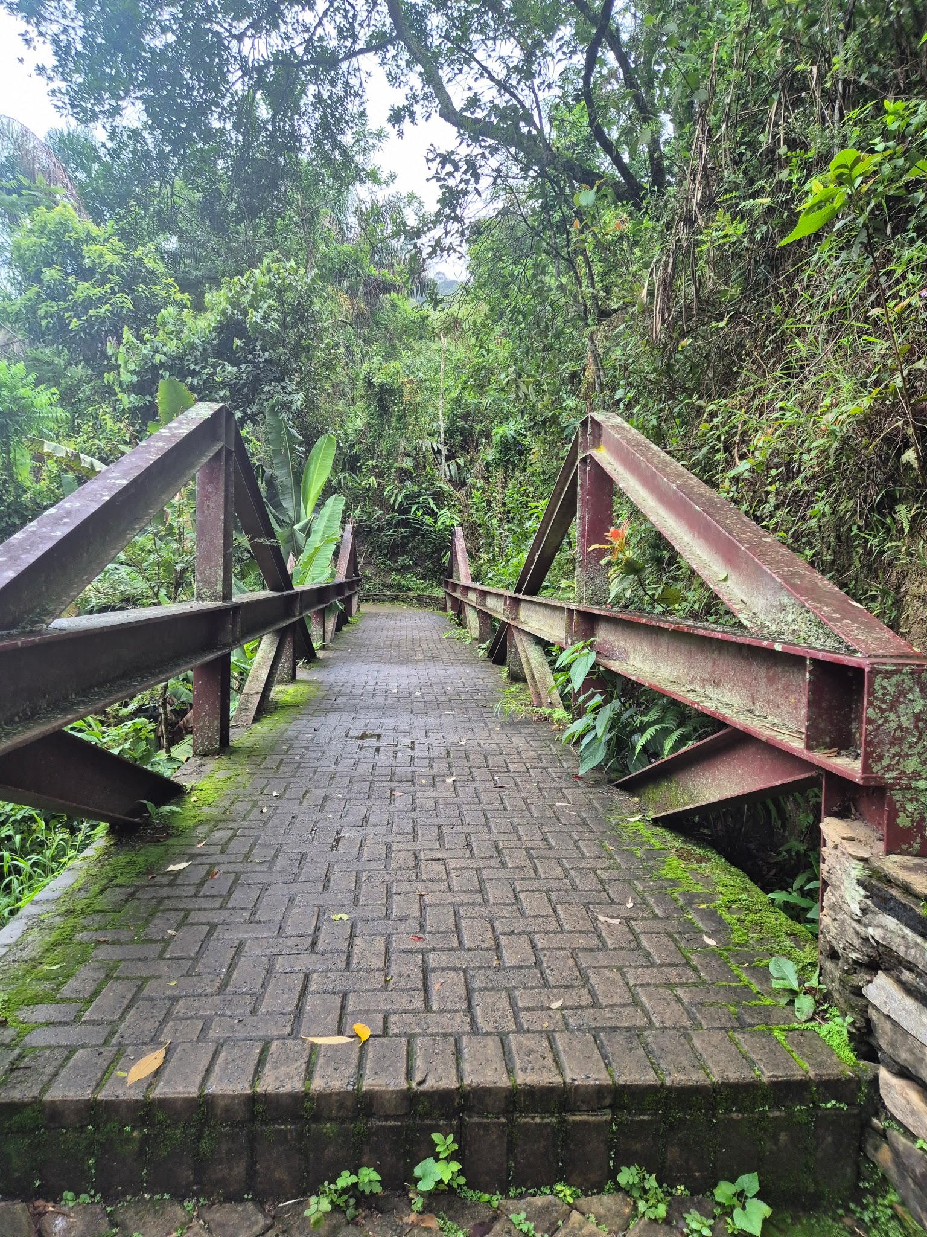 | Estrutura metálica treliçada. Intertravado | Circulação | Regular | Mugos, líquins e ferrugem pontual
PT05 | Ponte/ Passarela | Prox. Casa de Bombas | -20.3826703 | -43.5057064 | 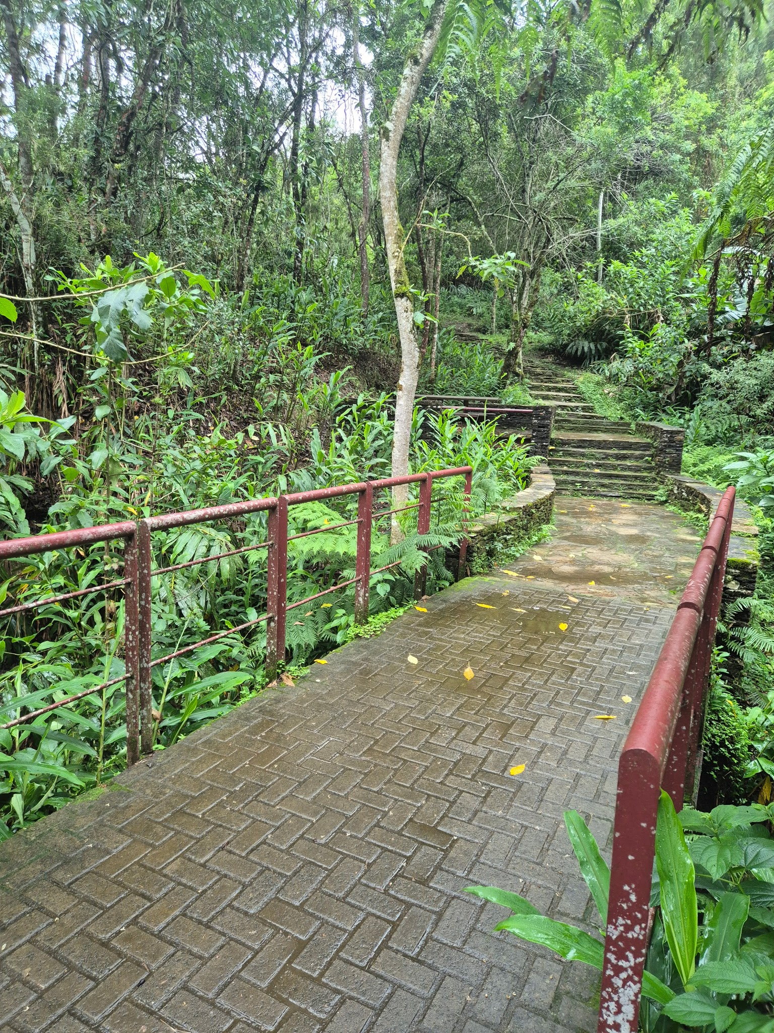 | Viga metálica, gaurda corpo metálico, piso de intertravado. | Circulação | Bom | Liquins e musgo.
P01 | Portaria | Pilar | -20.3863529 | -43.5072027 | 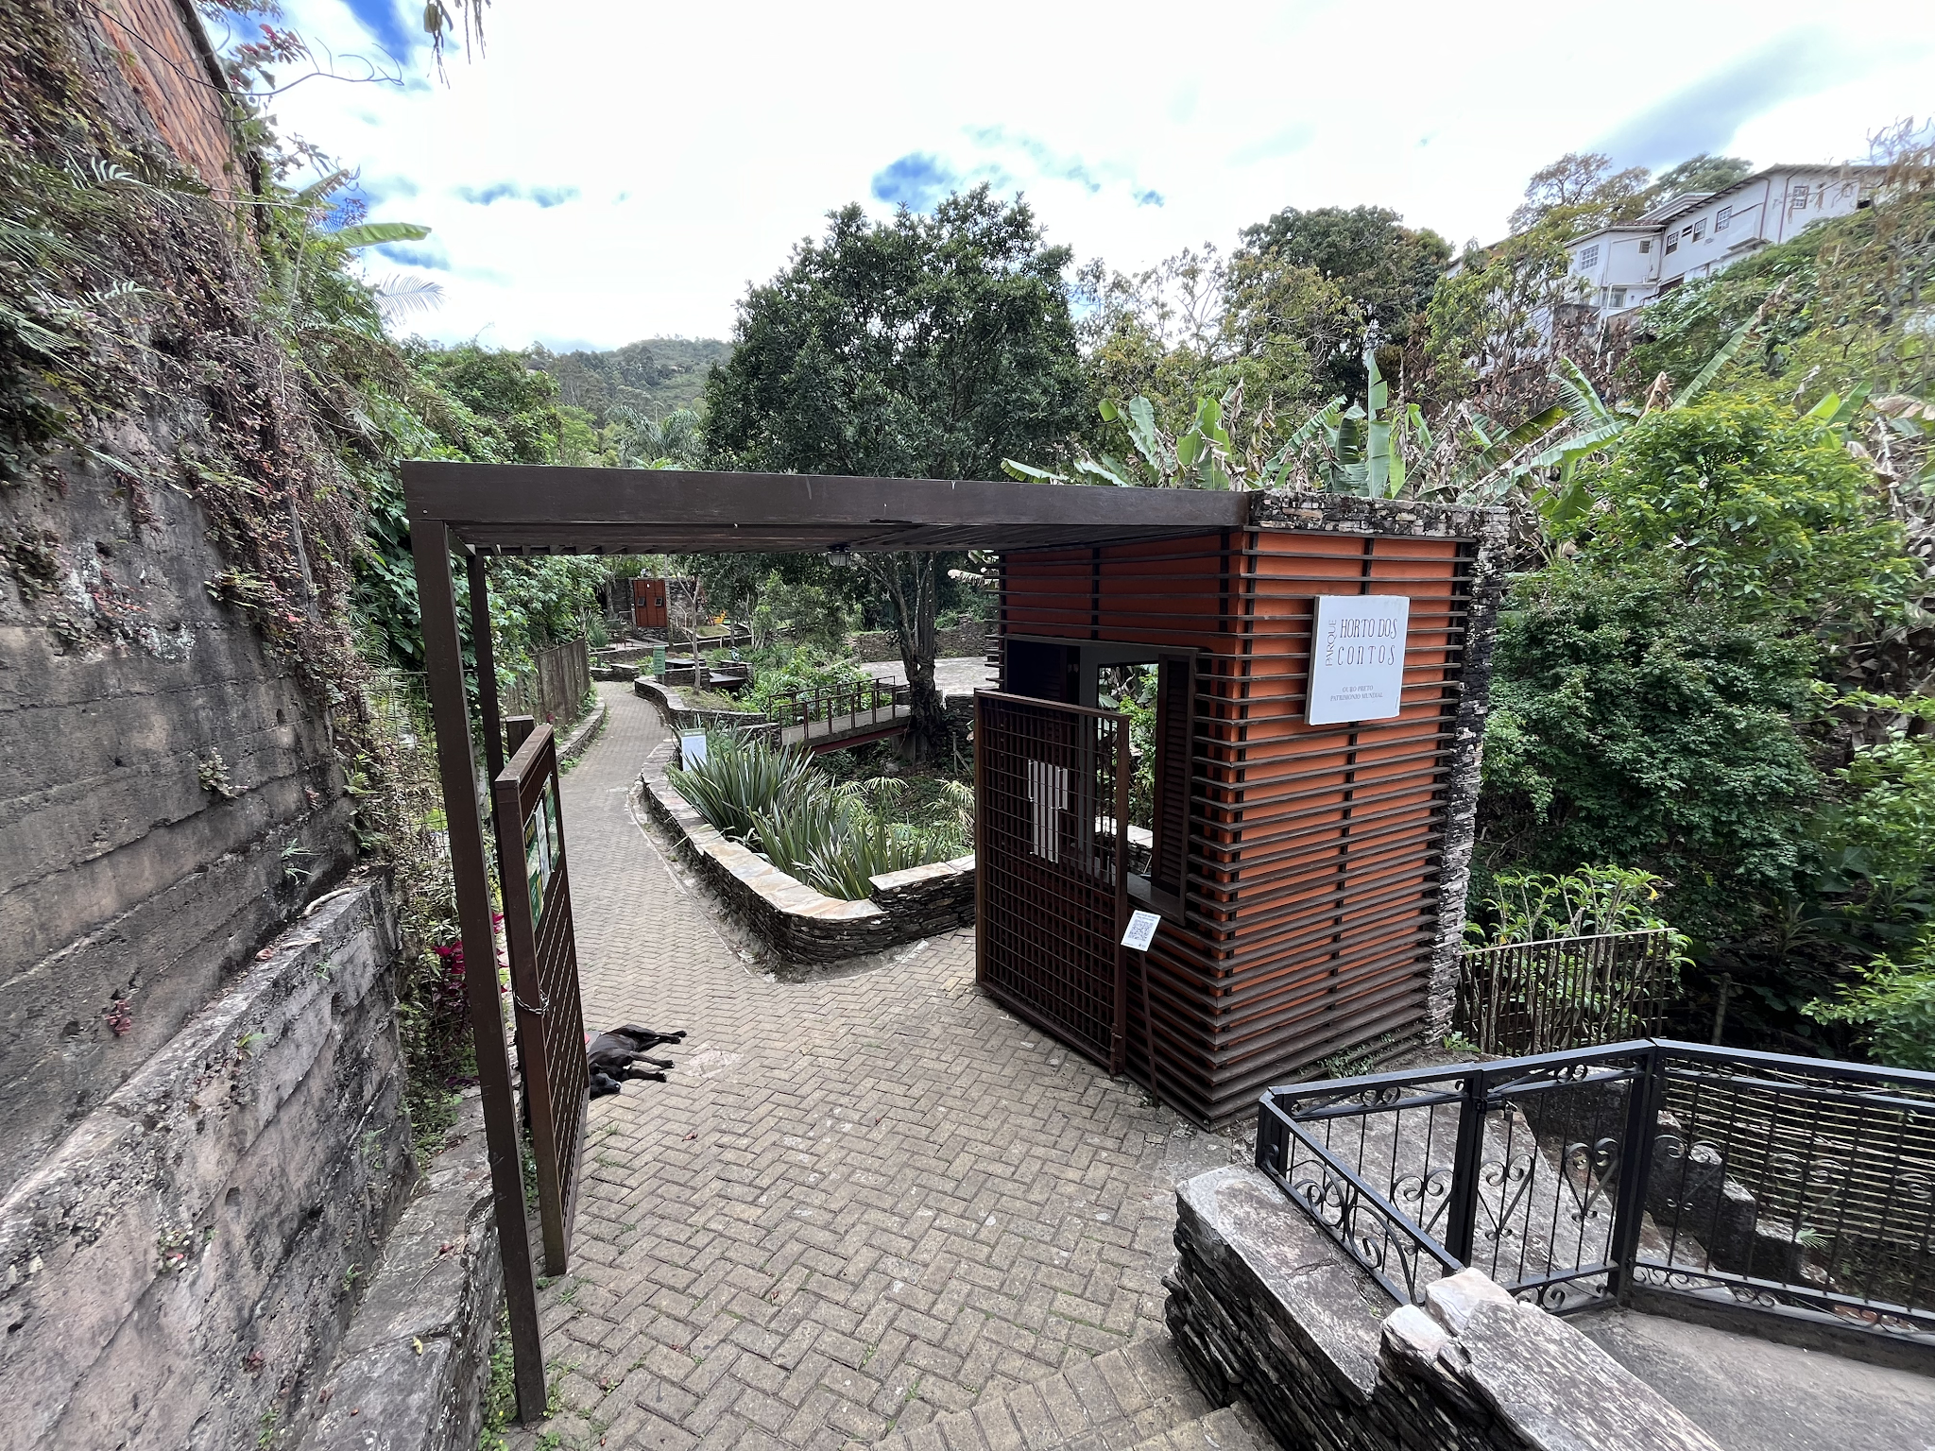 | Edificação em alvenaria, cobertura em pergolado, elementos estéticos em madeira e em pedra aparente, portão metálico. | Controle de acesso | Regular | Ação do tempo, necessidade de verificar condição da laje e possível infiltração.
P02 | Portaria | Padre Rolim | -20.3810081 | -43.5064368 | 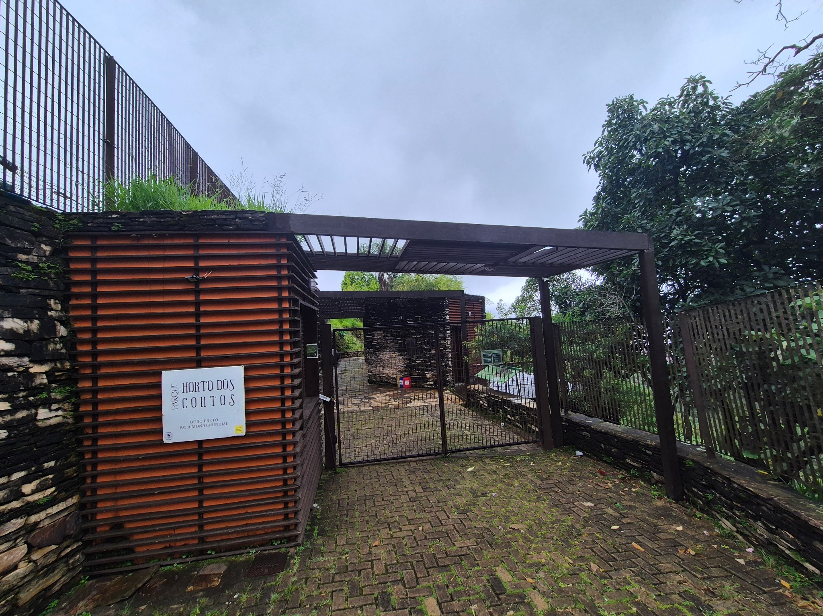 | Contrução em alvenaria e pedra aparente. Frisos de madeira externo. Pergolado em madeira, | Controle de acesso. | Regular | Avaliação externa aparesenta umidade. Necessidade de manutenção na cobertura.
P03 | Portaria | Dom Pedro II | -20.3836154 | -43.5052263 | 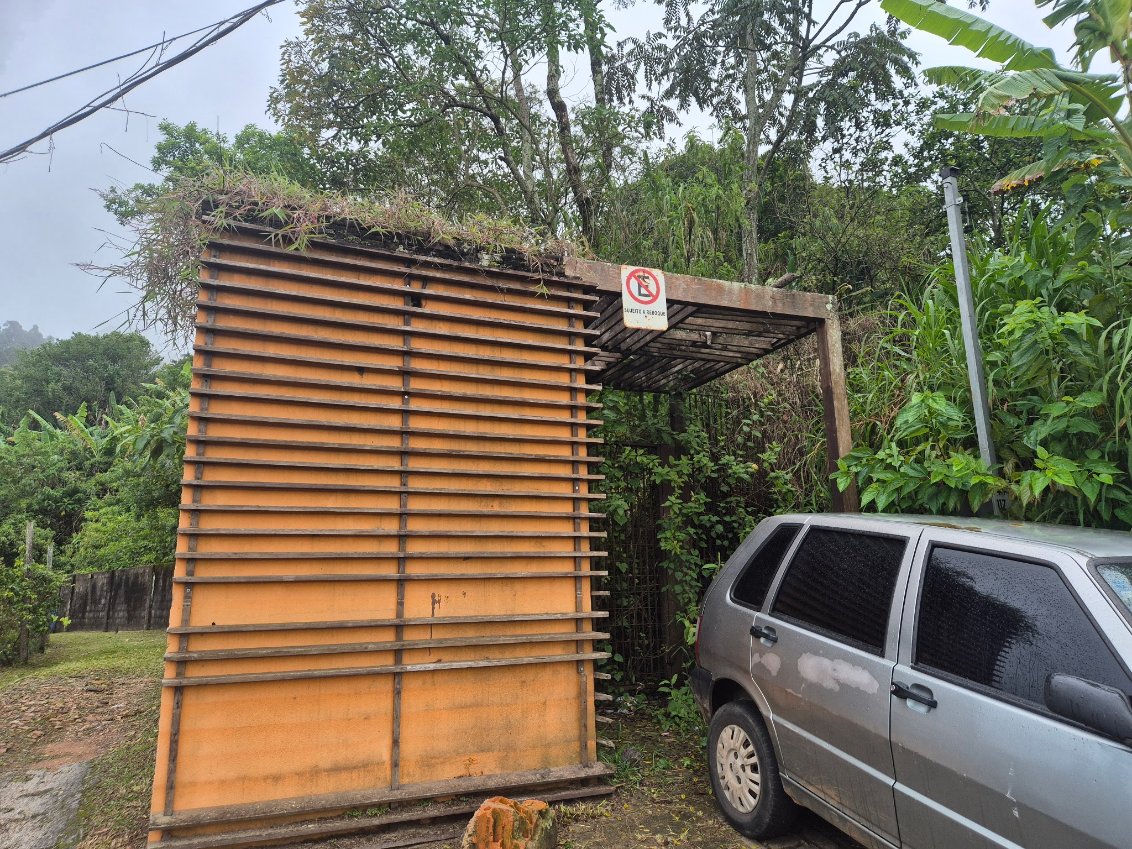 | Contrução em alvenaria e pedra aparente. Frisos de madeira externo. Pergolado em madeira. | Controle de acesso. | Precário | Acesso não utilizado. Ausência de manutenção. Musgos, Líquins. Madeira com umidade no pergolado. Cobertura com crescimento de vegetação. Falta de frisos, provavelmente, ocasionado por desencaixe das peças.
Q01 | Quadra | Pilar | -20.3852245 | -43.5065436 | 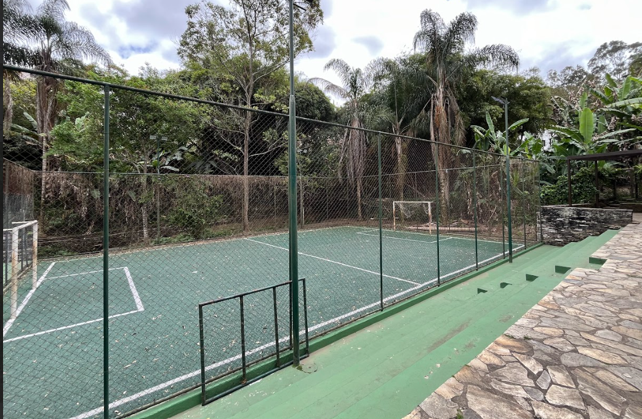 | Grama sistetica, fechamento com malha metalica | Jogos, campeonatos | Bom | Ferrugem nas traves e grades.
S01 | Sanitário | Pilar | -20.3858156 | -43.5070101 | 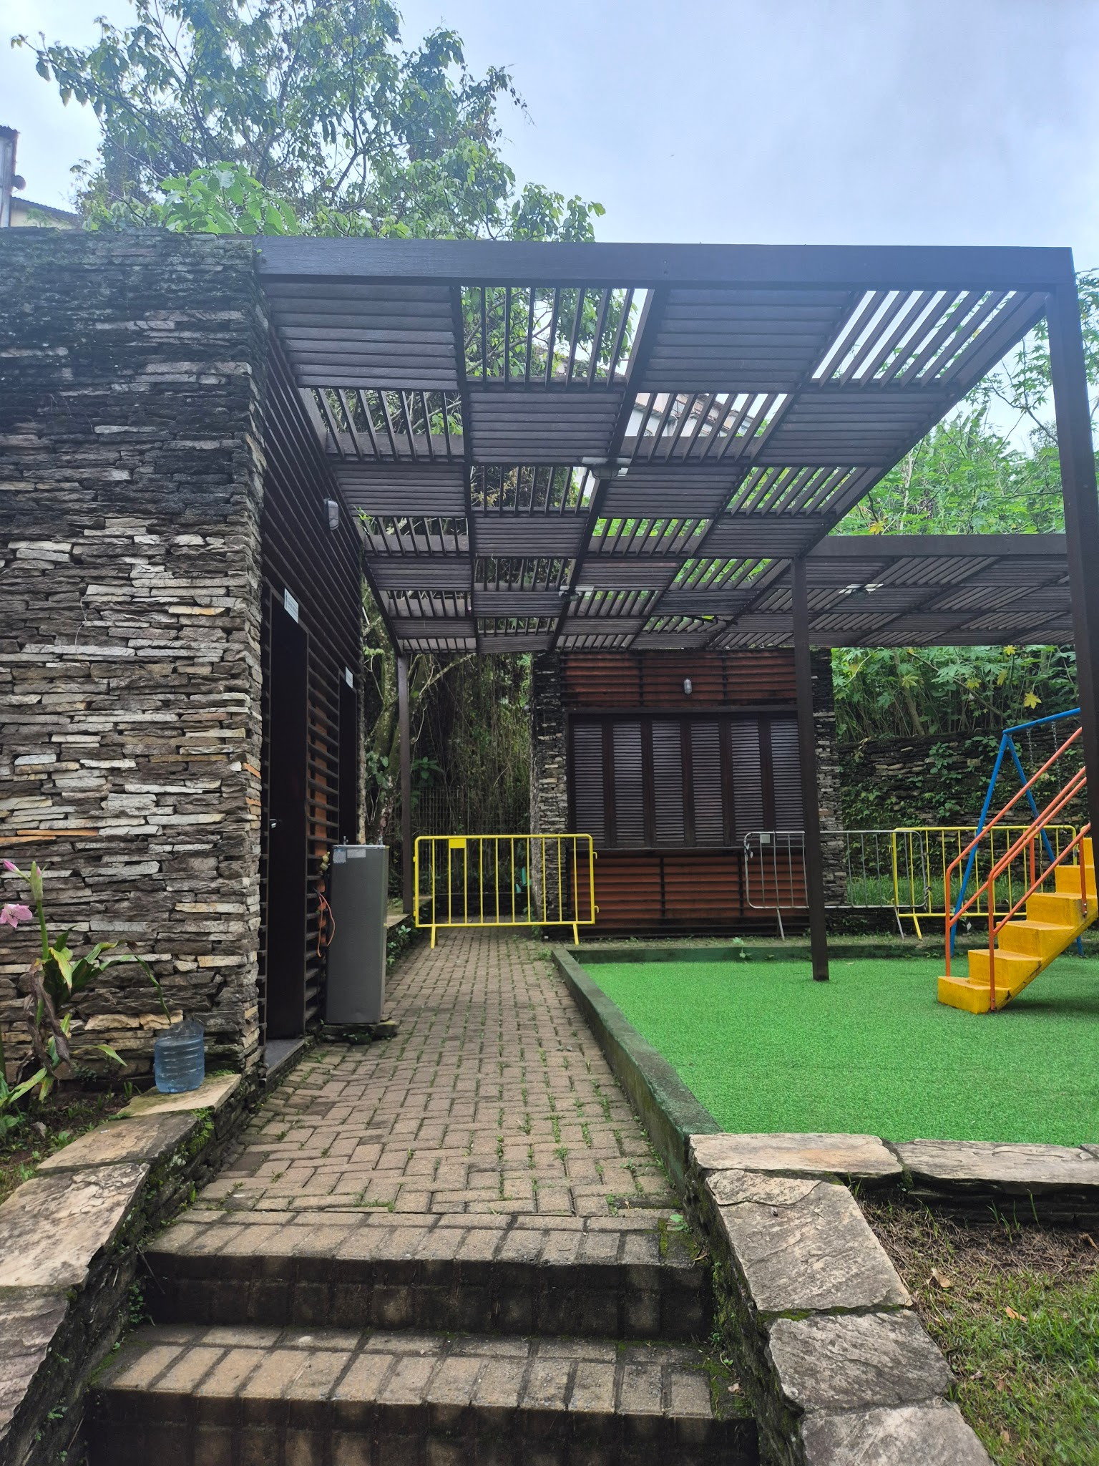 | Esrtutura em pedra e alvenaria. Pergolado | Sanitário e ponto de hidratação | Regular | Infiltração de água na parede onde localiza-se o bebedouro e com instalações elétricas inadequadas. Pixações internas. Pergolado com danos.
S02 | Sanitário | Padre Rolim | -20.3811267 | -43.5062865 | 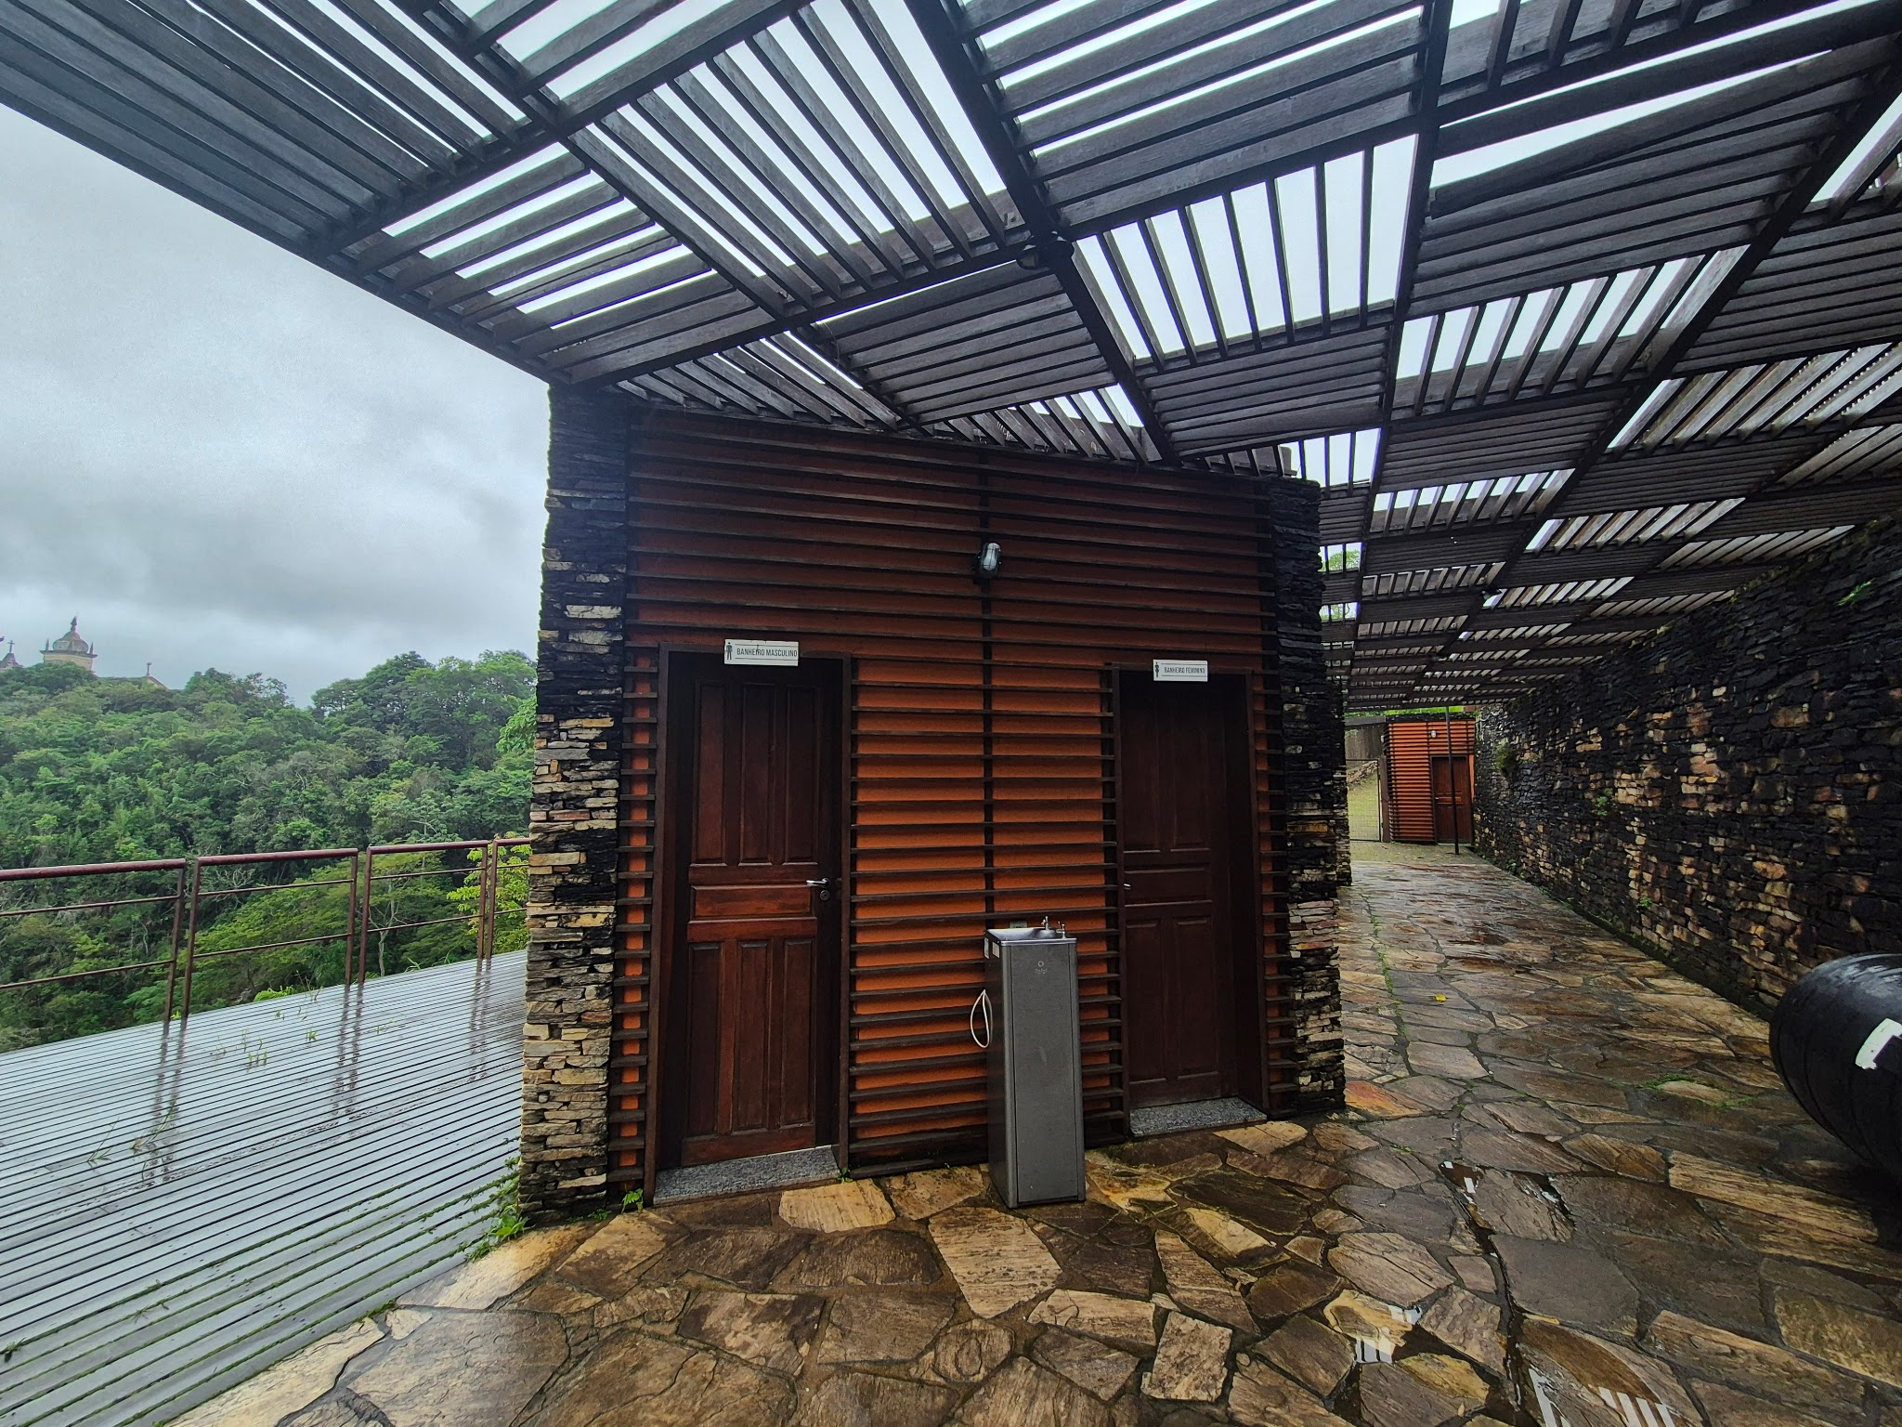 | Construção em alvenaria e pedra. Frisos externos de madeira e pergolado. |  | Regular | Líquins, musgos e umidade interna, aparente nos revetimentos e parede em pedra.
M02 | Mirante | Padre Rolim | -20.3824168 | -43.5058633 | 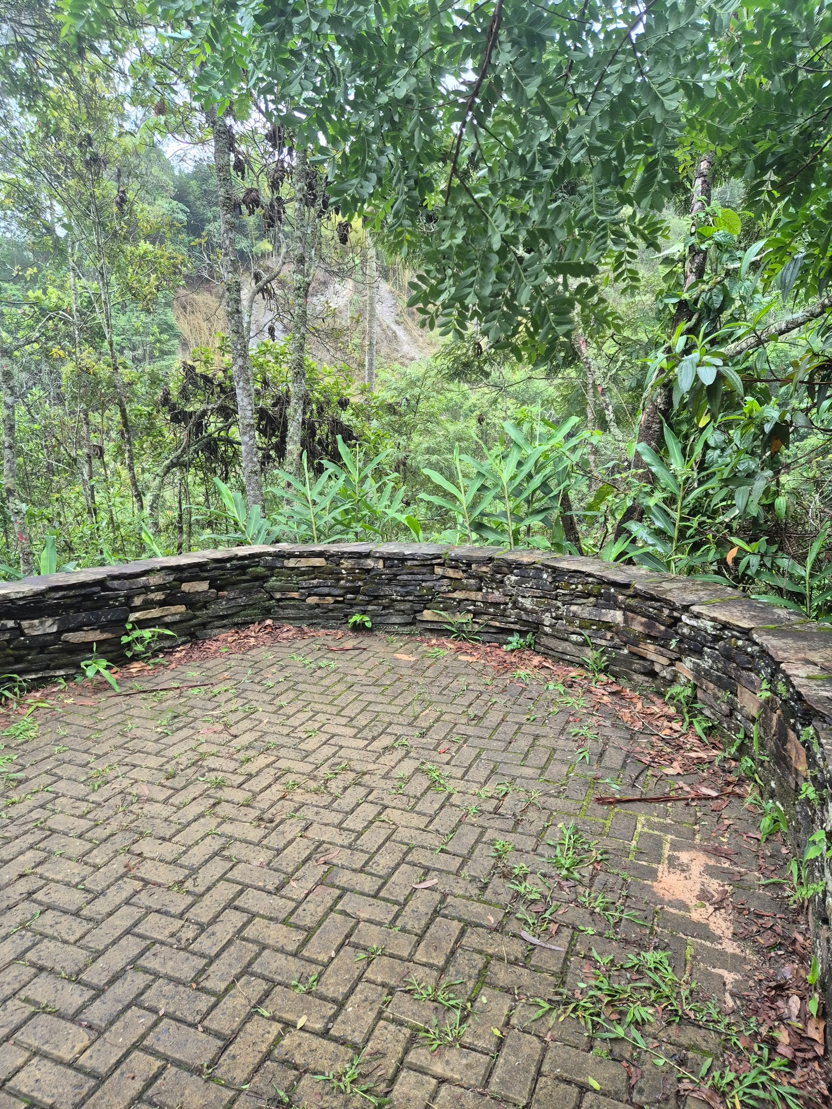 | Estrutura em pedra, piso intertravado | Encontro, contemplação. | Péssimo | Escada interditada, pedras da escada se soltando. Possível deslizamento dos elementos que compoem a escada.
V01 | Vestiário | Pilar | -20.3852415 | -43.5064088 | 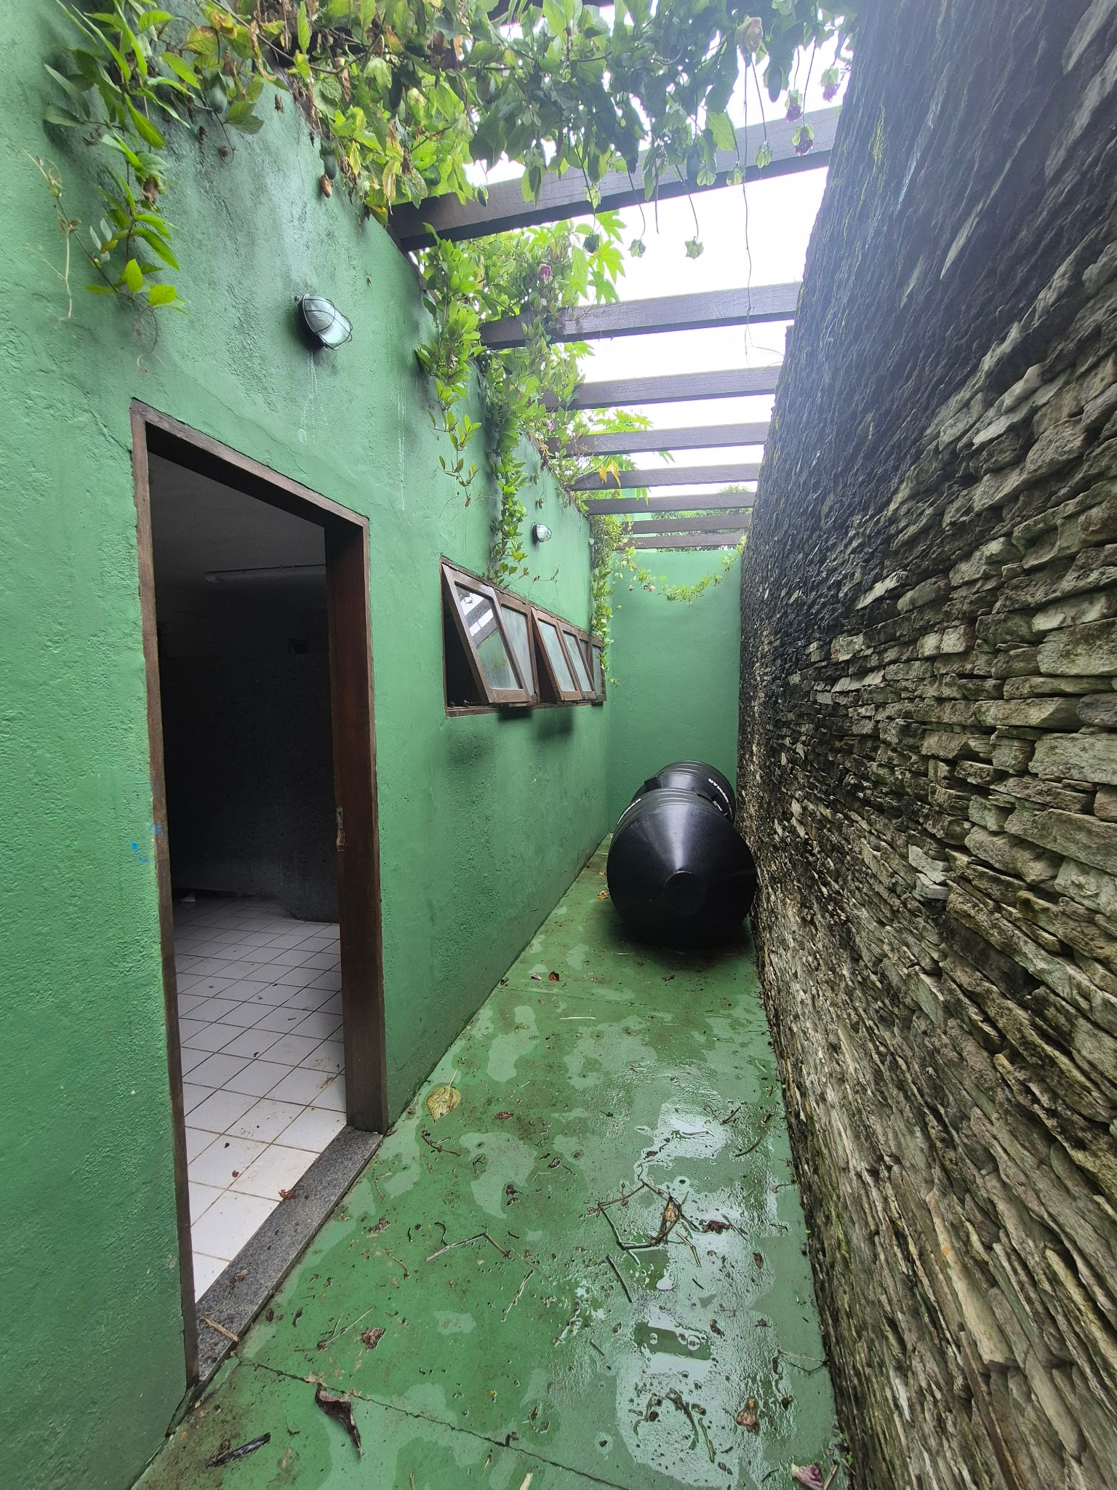 | Estrutura em pedra e alvenaria, corredor com pergolado. | vestiário para atendimento aos eventos que ocorrem na quadra. | Precário | Musgo e líquins externo. Interno revestimento trincado, umidade. Necessidade de verificar se as trincas/ fissuras nos revestimentos são oriundos de problemas estruturais. Vestiário feminino desativado. Necessidade de verificar pergolado, viga de madeira deslocadas.
DP01 | Depósito/ cx d'água | Quadra | -20.3853101 | -43.5064228 | 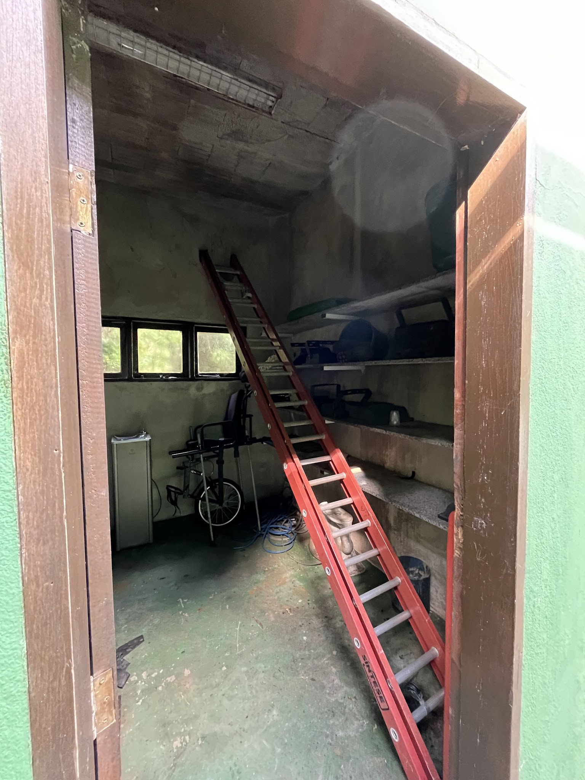 | Estrtuura em alvenaria, esquadrias em madeira | Depóstio, guarda de equipamentos relacionados a manuntenção. | Regular | Umidade e provavel infiltração na laje.

